JAVA基础
SE,EE |  | Java SE(标准版)、Java EE(企业版)、Java ME(微型版)
 |  | SE允许开发和部署在桌面、服务器、嵌入式环境和实时环境中使用的 Java 应用程序
 |  | EE帮助开发和部署可移植、健壮、可伸缩且安全的服务器端 Java 应用程序。Java EE 是在 Java SE 的基础上构建的，它提供 Web 服务、组件模型、管理和通信 API，可以用来实现企业级的面向服务体系结构
 |  | 简单来说的话就是： Java SE 就是做电脑上的运行软件 Java EE 就是用来做网站的 （例如JSP、Html5、CSS3）
垃圾回收 |  | JVM空闲时检查释放
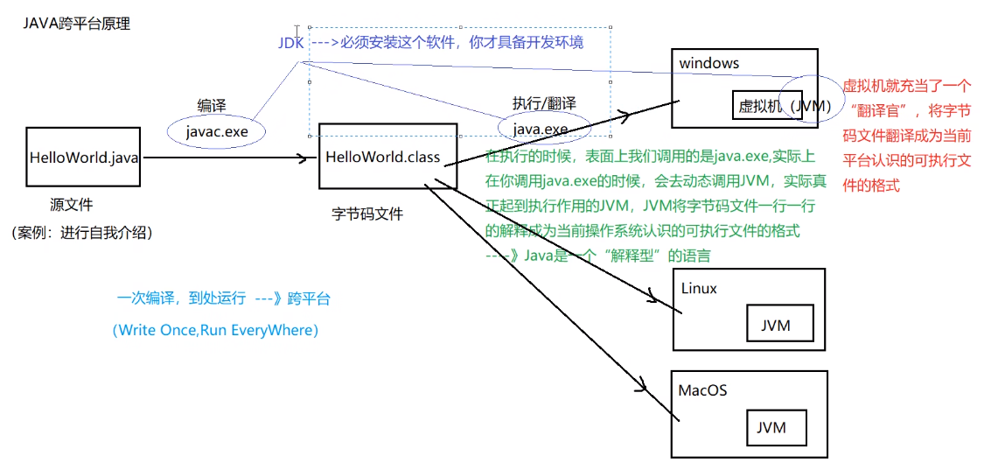
跨平台 |  | 核心是JVM虚拟机

编译运行 |  | javac test.java 生成class字节码文件 javac -d . *.java 一个包的文件都在时编译 java test 运行
jar |  | 保护class文件和一些元信息 java项目产生jar包，web项目产生war包
条件编译 |  | 通过判断条件为常量的if语句实现的。根据if判断条件的真假，编译器直接把分支为false的代码块消除。通过该方式实现的条件编译，必须在方法体内实现，而无法在正整个Java类的结构或者类的属性上进行条件编译 final boolean DEBUG = true; //通过final常量实现 if(DEBUG) { xxxxxx}
环境变量 |  | classpath: 运行时都会去该路径找class路径，因此可在任意路径运行 JAVA_HOME: jdk目录
 |  | classpath:这种前缀的路径指target的WEB-INF/classes/目录的路径，该目录中存：资源文件，src目录编译文件 例： classpath: xxx.properties
文档注释 |  | /** 文档注释 @author @version xxxxxxx */
 |  | /** 文档中方法注释 @param name 姓名 @param age 年龄 */
 |  | javadoc对文档注释进行解析，生成说明文档 javadoc -d myHello -author -version Hello.java
反编译 |  | class变java jd-gui.exe
JDK,JRE和JVM |  | JDK:JAVA开发工具包，面向开发者 JRE：JAVA运行环境，面向用户 JVM：JAVA虚拟机

常用包 | lang | 核心类，如String、Math、Sytem和Thread类等，使用这个包无需使用import语句导入，系统会自动导入这个包中的所有类
 | util | 工具类/接口和集合框架类/接口。如Arrays和List、Set等。国际化，随机数，正则，读写压缩包文件
 | net | 网络编程相关的类/接口
 | io | 输入/输出编程相关的类/接口
 | text | 处理文本、日期、数字和消息的类和接口
 | sql | JDBC数据库编程的相关类/接口
 | awt | 构建图形用户界面(GUI)程序
 | javax.swing | 新界面包，用于构建平台无关的GUI程序
 | javax | 以javax开头的包都是扩展包
包 | package | 1.功能相似或相关的类或接口组织在同一个包中，方便类的查找和使用 2.同一个包中的类名字是不同的，不同的包中的类的名字是可以相同的，当同时调用两个不同包中相同类名的类时，应该加上包名加以区别。因此，包可避免名字冲突 3.包声明应该在源文件的第一行，每个源文件只能有一个包声明
 |  | 导入包内成员：import package1[.package2…].(classname|*); 两个类在同一个包中，一个使用另一个，可不用import

bean | 一种规范 | 1、所有属性为private 2、提供默认构造方法 3、提供getter和setter 4、实现serializable接口
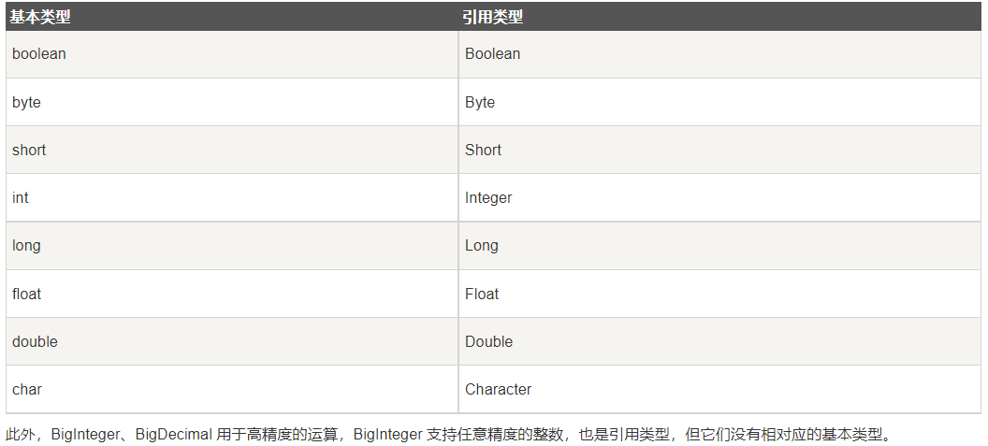
基本类型 | byte | 占用1字节，-128~127
 | short
 | int | 整数默认类型
 | long | 1000L，注意加L
 | float | 100.1F，注意加F
 | double | 浮点数默认类型
 | boolean
 | char | Unicode字符集
 | String | 引用数据类型,注意对比用equals
 |  | String转数值 Integer.parseInt(str) 整数转int Douuble.parseDouble(str) 浮点数转double
 |  | 数值转String String.valueOf(i) Integer.toString(i) i+""
 | 类型转换 | 在进行父类向子类的转换时，一个好的习惯是通过instanceof运算符来判断父类变量是否是该子类的一个实例，否则在运行时会抛出运行异常ClassCastException，表示类转换异常
枚举 | enum | 1) 枚举可以实现一个或多个接口（Interface） 2) 可以定义新的变量 3) 可以定义新的方法 4) 可以定义根据具体枚举值而相异的类 public enum Season { SPRING, SUMMER, AUTUMN, WINER; //从0开始递增 //或者 SPRING(1), SUMMER(2), AUTUMN(3), WINTER(4); //Mon("Monday"),Tue("Tuesday"),Wed("Wednesday") }
 |  | 迭代：for (Season myVar : Season.values())
自动装箱与拆箱 |  | Java自动将原始类型值转换成对应的对象，比如将int的变量转换成Integer对象，这个过程叫做装箱，反之将Integer对象转换成int类型值，这个过程叫做拆箱
 | 自动装箱 | int i = 10; Integer n = i;
 | 自动拆箱 | Integer i = 10; int n = i;
传参 | 基本类型 | int,double,char等。传值，实参不跟着变。 基本类型变为引用传参：改为数组或者封装到自定义类
 | 引用类型 | String,数组，类的对象。引用传参，传内存地址，改形参会使实参同步改变
 | 形参设置默认值 | 只能通过不同数量参数方法重载实现
 | 参数长度可变 | int getX(String id, int…grades) //用…表示可以传入多个相同类型参数 grades.length获取具体个数
类 |  | 一个java文件可以包含多个java类，但是只能包含一个public类，并且public类的类名必须与java文件名相同
 | private | 子类不能直接访问私有父类成员，需要通过父类提供的公有函数访问
 | public
 | protected | 不能修饰类（内部类除外），接口及接口的成员变量和成员方法不能声明为 protected 子类与基类在同一包中：被声明为 protected 的变量、方法和构造器能被同一个包中的任何其他类访问； 子类与基类不在同一包中：那么在子类中，子类实例可以访问其从基类继承而来的protected方法，而不能访问基类实例的protected方法。
 | 包访问权限 | 没有任何修饰符的权限就是包访问权限，当前包的所有类都可以访问这个成员，如表中所示，对于本包之外的类，这个成员就变成了private，访问不了
 | 访问权限 | public、protected、包访问权限(默认)、private，如果省略了访问修饰符，那默认访问权限为包访问权限。 四种权限从最大权限到最小权限分别是： public > protected > 包访问权限> private
 | 匿名对象 | 只使用一次或者少数的几次 例如：System.out.println("xxx:" + new Student().getX())
 | 内部类 | 可以方法外部类所有成员与方法（包括private）
 | 构造函数 | 啥都不写（java中允许不写出默认构造函数)则类中默认有一个不传参的构造函数
 | Object类 | java所有类都从Object继承，未指定父类的自定义类默认从java.lang.Object类继承 getClass：返回当前对象所属类
static |  | 静态方法： 只能访问静态成员
 |  | 静态初始化器，类加载到内存时系统自动调用，先于构造方法执行 static{ 对static对象初始化; }
final |  | 常量 修饰类不能被继承 常量成员在定义时赋值，或者在构造函数或静态初始化器 引用的指向不能改变 方法不能被重写
继承 | extends | 子类只能继承于一个父类，super表示父类 class child extends parent{} @Override，可选的注解 表示重写方法，重写是被会有提示
 | instanceof | 判断某个对象是否为某类/子类的一个实例 if(p instanceof Student)
抽象类 | abstract | 抽象类。包含正常成员，方法，abstract修饰的方法。子类必须实现抽象方法 public abstract int getX();
接口 | interface | 包含常量public static final以及抽象方法，默认方法public default（可定义具体实现），接口类中允许省略修饰符 不能使用private，不能用new创建接口对象
 |  | 实现类：可以继承多个接口，必须实现所有抽象方法，否则加abstract变为抽象类 class XXX implements inter1, inter2…，
 | 函数式接口 | 有且仅有一个抽象方法，但是可以有多个非抽象方法的接口。 函数式接口可以被隐式转换为 lambda 表达式。 @FunctionalInterface //@FunInterface 只能修饰接口,告诉编译器检查这个接口，保证该接口只能包含一个抽象方法，否则就会编译出错 interface GreetingService { void sayMessage(String message); }
字符串处理 | String | String 是不可变的对象，每次对 String 类型进行改变的时候，都会生成一个新的 String 对象，然后将指针指向新的 String 对象，所以经常改变内容的字符串最好不要用 String ，因为每次生成对象都会对系统性能产生影响，特别当内存中无引用对象多了以后， JVM 的 GC 就会开始工作，性能就会降低 线程安全
 |  | 当我们使用双引号创建一个字符串时，如下，JVM 首先在字符串池中寻找具有相同值的字符串。 String str1 = "ABC"; 如果找到了，它将返回字符串池中的字符串对象的引用。否则，它会在字符串池中创建字符串对象并返回引用。JVM 通过在不同的线程中使用相同的字符串，节省了大量的内存。 如果使用 new 运算符创建字符串，则会在堆中创建它。
 | StringBuffer | 要频繁对字符串内容进行修改，出于效率考虑最好用StringBuffer，想转 String 类型，调用toString()方法 线程安全
 | StringBuilder | 可修改，不是线程安全，速度更快
 | 使用策略 | （1）基本原则：如果要操作少量的数据，用String ；单线程操作大量数据，用StringBuilder ；多线程操作大量数据，用StringBuffer。 （2）不要使用String类的"+"来进行频繁的拼接，因为那样的性能极差的，应该使用StringBuffer或StringBuilder类，这在Java的优化上是一条比较重要的原则。

数组 |  | 数组变量是一个引用类型的变量，数组变量在栈内存中指向存放在堆内存中的数组对象 可以用变量声明数组长度
 | 定义 | int[] myArray = new int[5]; 动态初始化：程序员只决定数组元素的长度，系统分配元素初始值。实例化后填充默认值：char空格，String空值null，boolean为false String[] names = new String[]{"张三","李四","王五"}； 静态初始化：程序员决定数组元素的初始值，系统决定长度 String[] books = {"射雕英雄传","天龙八部","笑傲江湖"}； 或者
 | 二维数组 | int[][] myArray = new int[4][2] 注意允许各一维数组具有不同长度，例： int[] a = new int[3]; int[] b = new int[5]; int[][] x = new int[2][]; x[0] = a; x[1] = b;
 | 复制 | 1.array.clone() 2.System.arraycopy()
 | 遍历 | for(int temp: array) for(xxx;array.length; xxxx) for(int[] a: array{for(int temp: a){ } } 二维数组
 | 其他操作 | java.util.Arrays类中定义
重载需要注意 |  | public static void method(List<String> list) { System.out.println("invoke method(List<String> list)"); } public static void method(List<Integer> list) { System.out.println("invoke method(List<Integer> list)"); } 参数List和List编译之后都被擦除了，变成了一样的原生类型List，擦除动作导致这两个方法的特征签名变得一模一样

集合Collection
List | ArrayList | 基于动态数组实现，支持随机访问，注意只能使用引用数据类型(Integer,Double,String,数组等),不能是基本类型，存多种类型用Object ArrayList<Integer> list = new ArrayList<Integer>(); 声明 list.add(7); 添加 list.get(1); 访问
 | vector | 和 ArrayList 类似，但它是线程安全的 开销就比 ArrayList 要大，访问速度更慢。最好使用 ArrayList 而不是 Vector，因为同步操作完全可以由程序员自己来控制 Vector 每次扩容请求其大小的 2 倍（也可以通过构造函数设置增长的容量），而 ArrayList 是 1.5 倍
 | LinkedList | 基于双向链表实现，只能顺序访问，比ArrayList添加删除效率高，查找效率低。LinkedList 还可以用作栈、队列和双向队列。
 | PriorityQueue | 基于堆结构实现，可以用它来实现优先队列
Set | TreeSet | 有序set，用红黑树实现，查找logN
 | HashSet | 无序set，用哈希表实现，查找1，不是线程安全的
Queue |  | add， poll
Map |  | JDK标准Map中不能有多个相同key,当要处理一个key对多个value的情况，可以将所有value存放在一个集合中。
 | TreeMap | 基于红黑树实现
 | HashMap | 基于哈希表实现，用拉链法来解决冲突 put,,,,get 遍历:1.只获取key用keySet()，只获取value用values() 2.for (Map.Entry<Integer, Integer> entry : map.entrySet()) { System.out.println("Key = " + entry.getKey() + ", Value = " + entry.getValue());} 3.Iterator<Map.Entry<Integer, Integer>> entries = map.entrySet().iterator(); while (entries.hasNext())
 | HashTable | 和 HashMap 类似，但它是线程安全的，这意味着同一时刻多个线程同时写入 HashTable 不会导致数据不一致。它是遗留类，不应该去使用它，而是使用 ConcurrentHashMap 来支持线程安全，ConcurrentHashMap 的效率会更高，因为 ConcurrentHashMap 引入了分段锁
 | LinkedHashMap | 使用双向链表来维护元素的顺序，顺序为插入顺序或者最近最少使用（LRU）顺序
容器算法 |  | 在Collections类中，java.util.Collections
集合遍历 | forEach | Java 8 为所有集合新增的方法。该方法定义在 java.lang.Iterable 接口 例：items.forEach((k,v)->{System.out.println("Item : " + k + " Count : " + v)} ); 传入lambda
List集合Stream处理

异常处理 |  | 顶层父类java.lang.Throwable，分Exception与Error分支
 |  | Exception常用方法：toString，printStackTrace
 | 处理异常 | try{ } catch(Exception ex){ ex.toString()... } finally{ }
 | 抛出异常 | throw new XXXXException(); throws： 跟在方法声明语句后，可写多个，表示可能会抛出哪些异常 注意：throws抛出异常时，它的上级（调用者）也要申明抛出异常或者捕获，不然编译报错。而throw的话，可以不申明或不捕获但编译器不会报错
 | 断言assert | assert关键字从JAVA SE 1.4 引入的，为避免和老版本代码中使用了assert关键字导致错误，执行时默认是不启动断言检查的（所有的断言语句都将忽略） 如果要开启断言检查，则需要用开关-enableassertions或-ea来开启 assert a == b; assert a != b : "ThinkWon";
 | 非受检异常 | 生于Error或者RuntimeException（比如空指针，1/0）的异常称为unchecked异常； 通俗一点来讲，当代码在编译器层面没有检测到报错，只有运行时才可能发生报错。也可以理解成运行时异常，只是在运行时会被jdk捕捉到报错 所以如果愿意，我们可以编写代码处理（使用try…catch…finally）这样的异常，也可以不处理。对于这些异常，我们应该修正代码，而不是去通过异常处理器处理 。这样的异常发生的原因多半是代码写的有问题。
 | 受检异常 | 其他继承自java.lang.Exception得异常统称为Checked Exception，如IOException、TimeoutException等 剩下的为被用户捕捉到到，比如文件的操作（IOException），连接中间件（TimeOutException）等异常，编译器会检测到这些异常。 javac强制要求为这样的异常做预备处理工作（使用try…catch…finally或者throws）。在方法中要么用try-catch语句捕获它并处理，要么用throws子句声明抛出它，否则编译不会通过
输入输出IO | 基本类 | java.io InputStream，OutputStream，用于处理二进制数据，常用FileInputStream，FileOutputStream Reader，Writer，处理字符流，用于文本文件常用FileReader，FileWriter
 | 控制台输出 | System.out(System中的一个静态PrintStream常量对象)， System.in，System.err
 | File类 | 创建文件createNewFile，文件夹mkdir/mkdirs，读取目录下有哪些文件(list)，删除文件/目录（要确保里面没有文件，否则失败），判断是文件还是目录isDirectory，重命名
 | FileReader | 注意放到try中处理，或者函数声明后加throws，交给上一级处理
 | FileWriter | close与flush区别： close:关闭流资源，但是关闭之前会刷新一次内部的缓冲中的数据。将数据刷到目的地中去。和flush区别：flush 刷新后，流可以继续使用，close刷新后，将流关闭。
 | 对象序列化 | 序列目标类要实现io.Serializable接口，用transient关键字标记不需要序列化的属性 ObjectOutputStream，ObjectInputStream装入这个类实例

数据库 | JDBC | 为多种关系数据库提供统一访问，使Java语言程序可以执行SQL语句操作数据库。JDBC通过数据库厂商提供的JDBC驱动程序建立与数据库的连接
 | 处理流程 | 连接数据源，如：数据库。 Class.forName("org.sqlite.JDBC"); // 要求JVM查找并加载指定的类，此处加载JDBC驱动 Connection c = DriverManager.getConnection("jdbc:sqlite:test.db"); 为数据库传递指令。 Statement stmt = conn.createStatement(); 或者PreparedStatement ptmt = conn.prepareStatement(sql); stmt.executeUpdate(sql); //插入更新删除 ResultSet rs = stmt.executeQuery( "SELECT * FROM COMPANY;" ); //查找 c.commit(); //提交事务 conn.setAutoCommit(false)设置为手动提交，默认的是自动提交 处理数据库响应并返回的结果。
 | 常用类 | DriverManager:管理JDBC驱动，获取Connection接口对象 SQLException Connection:创建数据库连接对象，访问之前要先连接 Statement：执行SQL语句的工具接口 ResultSet：创建结果集对象
 |  | 批量处理语句：addBatch(sql) executeBatch();
 |  | 事务：JDBC事务默认是开启的，并且是自动提交 setAutoCommit(true)：每次操作都会被认为是一个事务并且自动提交 设置事务隔离级别: java.sql.Connection#setTransactionIsolation

线程 | 创建 | 通过实现 Runnable 接口（最简单） 1.实现 Runnable 接口，重写run() 2.主函数中实例化Thread，将Runnable对象传入 或者 1.实现 Runnable 接口，重写run() run()可以调用其他方法，使用其他类，并声明变量，就像主线程一样 2.实例化一个Thread(Runnable threadOb,String threadName);对象 3.启动线程对象 t.start ();
 |  | 通过继承 Thread 类 1.创建一个新的类，该类继承 Thread 类 2.重写run() (Thread类的run实际上在调用Runnable成员去run) 3.start()
 |  | 通过 Callable 和 Future 创建线程 1. 创建 Callable 接口的实现类，并实现 call() 方法，该 call() 方法将作为线程执行体，并且有返回值。 2. 创建 Callable 实现类的实例，使用 FutureTask 类来包装 Callable 对象，该 FutureTask 对象封装了该 Callable 对象的 call() 方法的返回值。 3. 使用 FutureTask 对象作为 Thread 对象的 target 创建并启动新线程。 4. 调用 FutureTask 对象的 get() 方法来获得子线程执行结束后的返回值。
 | future接口 | 从Java 1.5开始，提供了Callable和Future，通过它们可以在任务执行完毕之后得到任务执行结果。Future表示一个可能还没有完成的异步任务的结果，针对这个结果可以添加Callback以便在任务执行成功或失败后作出相应的操作。FutureTask是Future的具体实现类。 get（）方法可以当任务结束后返回一个结果，如果调用时，工作还没有结束，则会阻塞线程，直到任务执行完毕 get（long timeout,TimeUnit unit）超过等待timeout的时间就会返回结果
 | 常用方法 | join，暂定当前线程执行，直到调用join方法的线程执行结束 sleep，阻塞一段时间，不释放互斥锁 yield，暂停，变为就绪状态，让给优先级相同或更高的
 | 同步 | synchronized修饰某方法，使其变为临界区。synchronized 和 AtomicXXX 类都可以保证原子性，前者是基于锁的原理实现的原子性（悲观锁），而后者则是基于 CAS 原则（乐观锁） 1.修饰run() 2.在run内部，使用synchronized(this){ }, 得到同步代码块。判断条件前后各一次，防止有多个线程同时通过第一次检查
 |  | ReentrantLock类 (在java.util.concurrent.locks包内) lock.lock()或tryLock()加锁 if(lock.tryLock()){ try{} finally { lock.unlock(); } }
 |  | synchronized是Java中的关键字，是一种同步锁。它修饰的对象有以下几种： 1. 修饰一个代码块，被修饰的代码块称为同步语句块，其作用的范围是大括号{}括起来的代码，作用的对象是调用这个代码块的对象； 2. 修饰一个方法，被修饰的方法称为同步方法，其作用的范围是整个方法，作用的对象是调用这个方法的对象； 3. 修改一个静态的方法，其作用的范围是整个静态方法，作用的对象是这个类的所有对象； 4. 修改一个类，其作用的范围是synchronized后面括号括起来的部分，作用的对象是这个类的所有对象。
 | 通信 | wait，在synchronized方法内使用，使线程阻塞，释放互斥锁 notify, notifyAll，唤醒等待锁的线程
 | 线程池 | ThreadPoolExecutor或Executors，ThreadPoolExecutor类可以自定义传入我们设置的线程池的参数，更加灵活；Executors类创建线程池的时候实际就是调用ThreadPoolExecutor类的构造方法 通过Executors提供四种线程池： newCachedThreadPool：创建一个可缓存的无界线程池，如果线程池长度超过处理需要，可灵活回收空线程，若无可回收，则新建线程。当线程池中的线程空闲时间超过60s，则会自动回收该线程，当任务超过线程池的线程数则创建新的线程，线程池的大小上限为Integer.MAX_VALUE,可看作无限大。 newFixedThreadPool：创建一个指定大小的线程池，可控制线程的最大并发数，超出的线程会在LinkedBlockingQueue阻塞队列中等待 newScheduledThreadPool：创建一个定长的线程池，可以指定线程池核心线程数，支持定时及周期性任务的执行 newSingleThreadExecutor：创建一个单线程化的线程池，它只有一个线程，用仅有的一个线程来执行任务，保证所有的任务按照指定顺序（FIFO，LIFO，优先级）执行，所有的任务都保存在队列LinkedBlockingQueue中，等待唯一的单线程来执行任务。
 | 共享数据 | 多个线程对一个变量进行写入的时候，为了保证线程安全，一般使用者在访问共享变量的时候需要进行额外的同步措施（加锁）才能保证线程安全性。 ThreadLocal是另外一种方法，在创建一个变量后，如果每个线程对其进行访问的时候，访问的都是线程自己的变量这样就不会存在线程不安全问题。 原理：理解成HashMap，key为线程号，value为对应的数据。使用时可以直接进行get,set，不会产生干扰 例：ThreadLocal<String> threadLocal1 = new ThreadLocal<>();
 | volatile | 修饰变量，表示：该变量需要直接存储到主内存中，读操作会直接从主内存中读取，而不是从 CPU 缓存。Volatile 可以保证变量变化在多线程间的可见性，并且改变量之前的变量的修改也会被其他线程可见。（ volatile、synchronized 和 final 实现可见性） 使用场景：当某个变量只会被一个线程修改，其他并行线程只会执行读操作
 |  | 变量可见性问题：出于计算性能的考虑，每个线程默认是从主内存将该变量拷贝到线程所在CPU缓存中，然后进行读写操作的。现在电脑基本都是多核CPU，不同的线程可能运行的不同的核上，而每个核都会有自己的缓存空间。存在问题：JVM 既不会保证什么时候把 CPU 缓存里的数据写到主内存，也不会保证什么时候从主内存读数据到 CPU 缓存。也就是说，不同 CPU 上的线程，对同一个变量可能读取到的值是不一致的，即线程间的不可见问题
 | 信号量Semaphore | 是一种计数器，用来保护一个或者多个共享资源的访问。如果线程要访问一个资源就必须先获得信号量。如果信号量内部计数器大于0，信号量减1，然后允许共享这个资源；否则，如果信号量的计数器等于0，信号量将会把线程置入休眠直至计数器大于0。当信号量使用完时，必须释放

注解 |  | 注解也叫元数据，即一种描述数据的数据。用于对代码进行说明，可以对包、类、接口、字段、方法参数、局部变量等进行注解
 | 用途 | 生成文档，通过代码里标识的元数据生成javadoc文档。 编译检查，通过代码里标识的元数据让编译器在编译期间进行检查验证。 编译时动态处理，编译时通过代码里标识的元数据动态处理，例如动态生成代码。 运行时动态处理，运行时通过代码里标识的元数据动态处理，例如使用反射注入实例
 | 分类 | Java自带的标准注解，包括@Override（标明重写某个方法）、@Deprecated（标明某个类或方法过时）和@SuppressWarnings（标明要忽略的警告），使用这些注解后编译器就会进行检查 元注解，元注解是用于定义注解的注解，包括@Retention（标明注解被保留的阶段，编译/运行）、@Target（标明注解可以使用的地方，类/方法/属性）、@Inherited（标明注解可继承）、@Documented（标明是否生成javadoc文档） 自定义注解，可以根据自己的需求定义注解
 | 自定义注解 | 自定义注解： @Target(ElementType.TYPE) @Retention(RetentionPolicy.RUNTIME) public @interface TestAnnotation{ int id() default 0; String msg() default ""; } 使用： @TestAnnotation(id=3, msg="hello annotation") public class Test {} 主方法中访问注解： Annotation[] annotations = Man.class.getAnnotations();
反射 |  | 在运行状态中，对于任意一个类，都能够知道这个类的所有属性和方法；对于任意一个对象，都能够调用它的任意方法和属性
 | 用途 | 反射最重要的用途就是开发各种通用框架 很多框架（比如 Spring）都是配置化的（比如Spring 通过 XML 配置模式装载 Bean），为了保证框架的通用性，他们可能根据配置文件加载不同的对象或类，调用不同的方法，这个时候就必须用到反射——运行时动态加载需要加载的对象。
 | 功能 | 在运行时判定任意一个对象所属的类 在运行时构造任意一个类的对象 在运行时判定任意一个类所具有的成员变量和方法 在运行时调用任意一个对象的方法
 | 缺点 | 性能问题：使用反射基本上是一种解释操作，JVM无法对这些代码进行优化，因此，反射操作的效率要比那些非反射操作低得多。反射机制主要应用在对灵活性和扩展性要求很高的系统框架上，对性能要求高的程序中不建议使用 安全限制：使用反射技术要求程序必须在一个没有安全限制的环境中运行 内部暴露：由于反射允许代码执行一些在正常情况下不被允许的操作（比如访问私有的属性和方法），所以使用反射可能会导致意料之外的副作用——代码有功能上的错误，降低可移植性。反射代码破坏了抽象性，因此当平台发生改变的时候，代码的行为就有可能也随着变化。
 | 反射机制相关类 | Class：代表类的实体，每个类的运行时的类型信息就是用Class对象表示的。它包含了与类有关的信息 Field：代表类的成员变量（通过反射获取私有属性，方法和构造方法时，需要进行暴力反射，设置setAccessible(true)） Method：代表类的方法 Constructor：代表类的构造方法
 | 获取Class类对象 | 1.知道该类的全路径名，获取 Class 类对象。 Class<?> classBook = Class.forName(“com.jourwon.reflect.Book”); 2.这种方法只适合在编译前就知道操作的Class。直接通过 类名.class 的方式得到，该方法最为安全可靠，程序性能更高，这说明任何一个类都有一个隐含的静态成员变量 class Class clz = Book.class; 3.使用类对象的 getClass() 方法。 Book book1 = new Book(); Class<? extends Book> book1Class = book1.getClass();
增强for循环 | 需要注意 | 1.只适合取数据，不能更改数据； 2.只用于数组，或实现Iterable接口的集合类上；set，list。
 | 不能在内部remove | for (Student stu : students) { if (stu.getId() == 2) { students.remove(stu); } } 解决：用迭代器删除(remove方法会在删除当前迭代对象的同时维护索引的一致性) Iterator<xxx> it = students.iterator(); while (it.hasNext()){ Object obj = it.next(); if (xxxx){ it.remove();
 | 对于map | for(String key : map.keySet()){ String value = map.get(key); 或者 推荐使用forEach，实际上就是封装了entrySet map.forEach((k, v) -> { }); 推荐 Entry，因为可以直接拿到key和value，不用再使用get方法来得到value，所以比keySet更加推荐使用 for(Map.Entry<String, String> entry : map.entrySet()){ String key = (String) entry.getKey(); Stringg value = (String) entry.getValue(); 或 Set<Map.Entry<String, String>> entrySet = hashMap.entrySet(); Iterator<Map.Entry<String, String>> iterator = entrySet.iterator(); while (iterator.hasNext()) { Map.Entry<String, String> entry = iterator.next();

测试 | 单元测试 | 需要包Junit @Test

POJO |  | Plain Ordinary Java Object: 无规则简单java对象。一个中间对象，可根据情况转化为po/vo/dto 普通Java类，具有成员变量和getter/setter方法的类就可以称作POJO 用于数据的临时传递，它只能装在数据，作为数据存储的载体，而不具有业务逻辑处理的能力 一般在web应用程序中建立一个数据库的映射对象时，我们只能称它为POJO
PO | 持久对象 | persistent object: 可简单认为一个po对应数据库一条记录
VO |  | view object: 对应页面展示的数据对象
DTO |  | Data Transfer Object: 数据传输对象，po中只去一部分列进行传输，到达客户端后转换为vo
javabean |  | JavaBean是一种JAVA语言写成的可重用组件。是符合一定规范编写的Java类，不是一种技术，而是一种规范。大家针对这种规范，总结了很多开发技巧、工具函数。
 |  | 数据的获取与pojo一样，但是javabean当中可以有其它的方法 所有属性为private 类应是可序列化的，实现serializable接口。
Serializable |  | Serializable是java.io包中定义的、用于实现Java类的序列化操作而提供的一个语义级别的接口。Serializable序列化接口没有任何方法或者字段，只是用于标识可序列化的语义。实现了Serializable接口的类可以被ObjectOutputStream转换为字节流，同时也可以通过ObjectInputStream再将其解析为对象。
lambda |  | 可选类型声明：不需要声明参数类型，编译器可以统一识别参数值。
 |  | 可选的返回关键字：如果主体只有一个表达式返回值则编译器会自动返回值，大括号需要指定表达式return返回一个数值
 |  | (parameters) -> expression 如果主体包含了一个语句，就不需要使用大括号。 或 (parameters) ->{ statements; }
 |  | 例： (int a, int b) -> a + b;

泛型 |  | 泛型标记符： E - Element (在集合中使用，因为集合中存放的是元素) T - Type（Java 类） K - Key（键） V - Value（值） N - Number（数值类型） ？ - 表示不确定的 java 类型

高阶函数 |  | 某函数接收的参数是一个函数，或者返回值是一个函数 常见的高阶函数有：Promise、setTimeout、arr.map()、arr.forEach()等等
 |  | 函数的柯里化：通过函数调用继续返回函数的方式，实现多次接收参数最后统一处理的函数编码形式。 function sum(a){ return(b)=>{ return (c)=>{ return a+b+c } } }

线程安全类 | 线程安全(Thread-safe)的集合对象 | Vector ：它和ArrayList在常用方法的实现上很相似，不同的只是它采用了同步关键词synchronized修饰方法。 HashTable，ConcurrentHashMap：区别在于他们对加锁的范围不同，HashTable 对整张Hash表进行加锁，而ConcurrentHashMap将Hash表分为16桶(segment)，每次只对需要的桶进行加锁。 StringBuffer
 | 非线程安全的集合对象 | ArrayList LinkedList HashMap HashSet TreeMap TreeSet StringBulider
 |  | Collections 类提供了synchronizedXxx()方法，可以将指定的集合包装成线程同步的集合： List list = Collections.synchronizedList(new ArrayList()); synchronizedList的底层使用了新的容器包装原始的List Set set = Collections.synchronizedSet(new HashSet()); synchronizedSortedSet， synchronizedMap， synchronizedSortedMap

文件处理 | File | 用于文件和目录的创建、文件的查找和文件的删除等，得到路径信息，目录中所有文件
 | FileInputStream | 从文件读取数据 子类FileReader，更加简单易用
 | InputStreamReader
 | FileOutputStream | 向文件中写数据
 | OutputStreamWriter | 写字符，转字节存储 子类FileWriter，更加简单易用
系统类 | System | 代表当前 Java 程序的运行平台，系统级的很多属性和控制方法都放置在该类的内部
 |  | getProperty:获得系统中属性名为 key 的属性对应的值 java.version Java运行时环境版本 java.home Java 安装目录 os.name 操作系统的名称 os.version 操作系统的版本 user.name 用户的账户名称 user.home 用户的主目录 user.dir 用户的当前工作目录
 |  | com.alibaba.fastjson，org.json
JSON类 | JSONObject
 | JSONArray

Spring
JAVAEE体系 |  | 客户端， Web层(Servlet,Spring MVC)，service业务层(Spring)，DAO持久层(MyBatis,JDBC,JdbcTemplate,JPA,DBUtils)

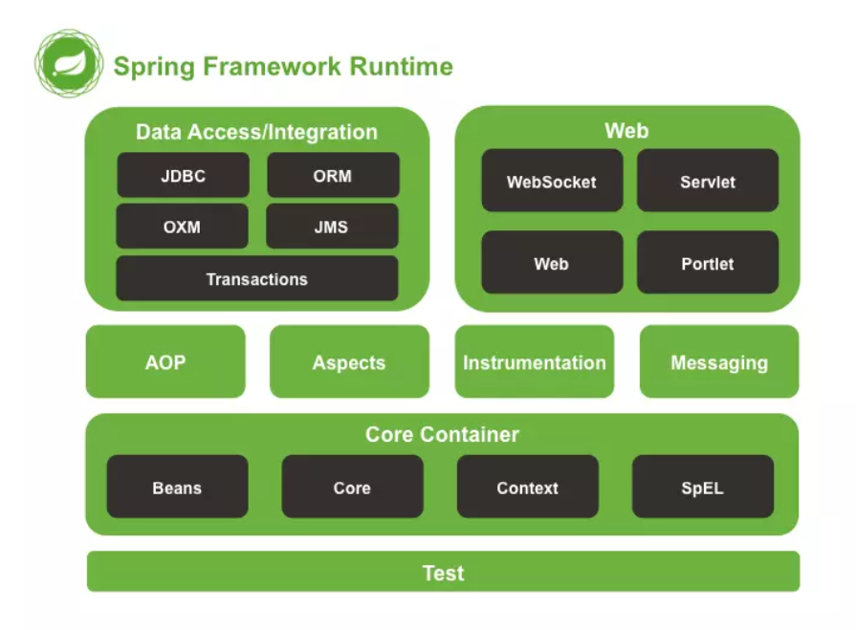
依赖注入DI |  | 由容器动态的在运行期间将依赖关系注入组件中
 |  | 优点：解耦，提升灵活性与可维护性，组件重用频率 缺点：用反射创建对象，效率有损耗
 |  | 实现：注解，反射，在xml中记录有哪些类
控制反转IOC |  | 设计的对象由容器控制创建，而不是直接在对象内部直接控制new，即正向。对象实例化+对象的属性赋值操作（注入）
 |  | 对象实例化分析： 1.工厂模式（ApplicationContext） 2.解析xml Bean标签 3.反射实例化Bean对象
IoC装配 | 手动 | IoC对象的依赖注入/装配（手动）： 1.set注入（推荐）：set方法，property标签 2.构造器注入 3.静态工厂 4.实例化工厂
 | 自动化装配 | 注解注入 1.xml中加入context命名空间xmlns(namespace,ns)，xsd地址 2.添加<context:annotation-config/>配置
扫描器 | 组件扫描器 | <context:component-scan base-package="com.wxy.auto"/> 配置扫描包范围，省去bean标签配置 并不用再使用<context:annotation-config/>

面向切面编程AOP |  | 把多个类的公共行为封装到可重用模块，叫Aspect。例如想要在很多方法前后加相似的log输出
 |  | 借助AOP，可以使用各种功能层去包裹核心业务层。这些层以声明的方式灵活地应用到系统中，核心应用甚至根本不知道它们的存在。这是一个非常强大的理念，可以将安全、事务和日志关注点与核心业务逻辑相分离。
 |  | 实现原理：静态代理，动态代理（可以不用为每个接口单独创建代理，只需和InvocationHandler接口对象bind，或者Proxy(class))。在类上面包装一层，在原类方法前后加固定的一些代码
 | 概念 | 横切关注点：AOP把业务流程分为若干部分，每部分单独处理，组装为完整的业务流，每部分成为关注点 切面：对关注点的抽象 连接点：被拦截到的方法（如某方法中要插入日志，权限等） 切入点：对连接点进行拦截的定义，不一定每个连接点都进行操作（对连接点匹配的规则定义） 通知：拦截了连接点之后要执行的代码（例如日志），分前置通知、返回通知 目标对象：动态代理的目标对象 织入：把切面应用到目标对象，并生成动态代理对象。Aop.framework.ProxyFactory用作织入器 引入：不改代码同时，在程序运行期为类动态地添加方法或字段
 | 实现 | 横切关注点：AOP把业务流程分为若干部分，每部分单独处理，组装为完整的业务流，每部分成为关注点 切面：对关注点的抽象 连接点：被拦截到的方法（如某方法中要插入日志，权限等） 切入点：对连接点进行拦截的定义，不一定每个连接点都进行操作（对连接点匹配的规则定义） 通知：拦截了连接点之后要执行的代码（例如日志），分前置通知、返回通知 目标对象：动态代理的目标对象 织入：把切面应用到目标对象，并生成动态代理对象。Aop.framework.ProxyFactory用作织入器 引入：不改代码同时，在程序运行期为类动态地添加方法或字段
 |  | AspectJ基于XML配置：AspectJ是面向切面的框架，定义了aop语言，有专门的编译器生产java规范的class文件。 在xml中添加<aop>…
 |  | AspectJ基于注解的配置,提倡 配置自动扫描的包<context:component-scan…>（不加的话可以在xml中定义bean），配置开启aop环境<aop:aspectj-autoproxy/> 使用注解@Aspect添加到类上定义切面
 | @Around | 自定义代理方法执行前后需要进行的操作。 参数：ProceedingJoinPoint 包含proceed()方法，表示某个代理方法的执行
 | @Before | 前置方法，针对哪些类的哪些方法
 | @Pointcut | 如果有多个注解的value表达式相同，可以用加此注解的空方法进行抽象 定义：@Pointcut(value="xxx") public void pointdemo(){} 使用时：@Before(value = "pointdemo()")
 | @After | 方法执行后无论有没有异常都会执行 AfterReturning: 出现异常不执行 AfterThrowing：出现异常后执行
 | 处理自定义注解 | @Around("execution(xxx) && @annotation(args)") Object saveLog(ProceedingJoinPoint pJoinPoint,args)

核心容器 |  | 容器:bean。Spring提供了BeanFactory和ApplicationContext两个IOC容器管理bean对象。 组织和存储其他对象，bean对象
 | BeanFactory | 生产管理bean。可以理解为就是个 HashMap，Key 是 BeanName，Value 是 Bean 实例。通常只提供注册（put），获取（get）这两个功能。我们可以称之为 “低级容器”。
 | ApplicationContext | 更常用，可以称之为 “高级容器”。因为他比 BeanFactory 多了更多的功能。他继承了多个接口。因此具备了更多的功能。例如资源的获取，支持多种消息（例如 JSP tag 的支持），对 BeanFactory 多了工具级别的支持等待。
 |  | 获取Bean实例： ClassPathXmlApplicationContext方法，从类路径classpath下加载xml配置文件 FileSystemXmlApplicationContext方法，不推荐使用，从文件系统中加载配置文件（项目根目录），写绝对路径，若想用classpath路径，需加"classpath:"

 | Bean配置（怎样声明) | XML：设置bean的属性和相互依赖，通常定义id和class属性 <bean id="user" class="com.demo.model.UserBean"></bean>
 |  | 注解：在类定义上面加注解 @Component（org.springframework.stereotype.Component)，Spring容器识别，自动转换为管理的bean 其他注解：让用途更清晰，并各自具有特殊功能 注册Bean的注解： @Component @Repository: 对DAO实现类标注 @Service：对Service实现类标注 @Controller：对Controller类标注 getBean时的名字：id遵从：不指定bean的名称，默认为类名首字母小写其它不变，之后赋给id
 |  | @Bean：用于告诉方法产生（方法返回一个new出来的）一个Bean对象，（默认是单例模式）然后这个Bean对象交给Spring管理。 产生这个Bean对象的方法Spring只会调用一次，随后这个Spring将会将这个Bean对象放在自己的IOC容器中 @Configuration：标注在类上，配置spring容器(应用上下文)，配置类也是组件。相当于把该类作为spring的xml配置文件中的<beans> @Configuration(proxyBeanMethods = true)单例模式创建组件，false为原型模式
 |  | java类 import org.springframework.context.annotation.Bean import org.springframework.context.annotation.Configuration @Configuration 为Spring容器提供bean定义信息 public class AppConf{ @Bean 提供了一个bean的定义信息 public CleanAir cleanair(){ return new CleanAir(); } } 最后在xml中配置开启context扫描，实现bean的配置 <context:component-scan base-package="com.demo.model"/>
 |  | 对比：java类配置更灵活，复杂一些
 | Bean的注入（怎么实例化，注入） | xml中配置 1.属性注入：A类有Iair air属性，setAir方法。 配置：在<bean id="A">里面，加 <property name="air" value或ref="CleanAir"><property/> name表示属性名，value设置值，ref填id名称实现对其他类的相互引用 2.构造函数：A类构造函数传入参数String name,Iair，添加 <constructor-arg index="1" ref="CleanAir"></constructor-arg> <constructor-arg index="0" value="abc"></constructor-arg> 3.对A的工厂类 4.常见数据类型注入 <List> <value>1</value> <ref bean="CleanAir"/> <bean class='com.demo.model.CleanAir"/> </List> <set> ... <map> ...
 |  | 注解： 添加maven依赖javax.annotation-api 告诉Spring开启注解：<context:annotation-config /> 或 <context:component-scan base-package="com.demo.model"/> 常用： @Autowired：默认按类型匹配注入bean，如果有多个，按Name装配，实现类加@Primary会被优先注入，可对成员变量，方法，构造函数，自动装配，去找相应类型bean，如果只有一个就直接装配，不止一个就按名称查找，找不到抛出异常 @Qualifier：配合Autowired使用，指定注入哪个 例：@Autowired @Qualifier(value="cleanair") IAir air @Resource：默认按成员变量名称匹配注入bean，若属性为空，采用标注处变量名作为bean名称。若未指定名称，并且没有同名bean，退化为Autowwired，按类型注入 例：@Resource(name="CleanAir") IAir air @Required：适用于属性的setter方法，表示bean属性要在xml文件配置时进行填充
 |  | @Value： 为属性设置默认值， @Value("Michael Jackson") String name; @Value(“${property : default_value}”)和@Value(“#{obj.property? :default_value}”)两种方式。第一个注入的是外部配置文件对应的property，第二个则是SpEL表达式对应的内容。default_value为默认值。#{}里面那个obj代表对象。
 | Bean作用域，生命周期 | xml中Bean的scope属性定义作用域
 |  | 单例singleton:每个容器拥有诶已的一个实例 原型prototype：一个Bean定义，任意多个对象 使用基于Web的ApplicationContext中可用： 请求request：一个http请求产生一个Bean对象 会话session：一个Bean的作用域为HTTPSession的生命周期 全局会话global session：一个Bean的作用域为全局HTTPSession的生命周期，常用语门户网站场景
 | Bean和Component | @Component（和@Service和@Repository）用于自动检测和使用类路径扫描自动配置bean。注释类和bean之间存在隐式的一对一映射（即每个类一个bean） @Bean 需要在配置类中使用，即类上需要加上@Configuration注解

DAO |  | Data Access Object，其主要职能是将访问数据库的代码封装起来，让这些代码不会在其它层出现或者暴露出来给其它层 提供了对JDBC、Hibernate、MyBatis等DAO层支持。依赖commons-dbcp.jar，commons-pool.jar,spring-jdbc
 |  | 使用JdbcDaoSupport提供的JdbcTemplate执行SQL语句 1.准备Model类（包含若干属性和set,get) 2.定义接口类执行对Model类的某些操作 3.继承JdbcDaoSupport类，并实现2的接口，通过getJdbcTemplate，执行相应方法queryForList(sql) 查询或者使用template.query(sql, new RowMapper<User>()) RowMapper定义每行记录封装成怎么样的，重写User mapRow(ResultSet resultSet, int i) 4.数据库名称地址等属性在xml的dataSource属性中设置
 | 事务管理 | xml中配置DataSourceTransantionManager，设置代理对象TransactionProxyFactoryBean。将目标对象作为name是target的属性注入
 |  | https://cloud.tencent.com/developer/article/1062946

环境搭建 |  | 创建Maven普通项目 添加IoC坐标，spring-context 添加类 准备spring.xml，添加Bean ClassPathXmlApplicationContext加载xml，gettBean

 |  | Spring框架自带log4j，无需费心。也可添加监听器，需注意Spring5.0以后推荐使用log4j2，想用log4j就得降低Spring的版本

其他注解 | @AliasFor | 在Spring的众多注解中，经常会发现很多注解的不同属性起着相同的作用，比如@RequestMapping的value属性和path属性，这就需要做一些基本的限制，比如value和path的值不能冲突，比如任意设置value或者设置path属性的值，都能够通过另一个属性来获取值等等。为了统一处理这些情况，Spring创建了@AliasFor标签。
 | @Import | 导入配置类或者一些需要前置加载的类 @Import支持 三种方式 1.带有@Configuration的配置类/ 普通类 @Import({TestA.class}) 2.ImportSelector 的实现 3.ImportBeanDefinitionRegistrar 的实现
 | @Conditionalxxx | 按条件装配组件 Condition可传入自定义的Condition类，自定义条件进行装配
 | Transactional
 | Rollback(true) | JUnit使用回滚注解@Rollback，配合事务注解@Transactional，来回滚事务。 RollBack可以定义在测试类上，对整个类起作用，也可以对方法单独定义。 定义在类上，这样每个方法默认都是要回滚的。方法执行完单元测试，数据库不会产生脏数据。
 | Entity | 表明这是一个实体类，要与数据库做orm映射，默认表的名字就是类名，表中的字段就是类中的属性。 如果没有在@Table注解中指定表名，name属性将作为表名映射到数据库
 | Table | 声明此对象映射到数据库的数据表。 该注释不是必须的，如果没有则系统使用默认值(实体的短类名)。
 | Column | 声明该属性与数据库字段的映射关系
 | Id | 声明此属性为主键
 | Scope | 指定bean的作用范围(单例/原型）
 | ContextConfiguration | @ContextConfiguration(locations = {"classpath*:/*.xml"}) 表示将class路径里的所有.xml文件都包括进来，那么刚刚创建的那么XML文件就会包括进来，那么里面自动扫描的bean就都可以拿到了，此时就可以在测试类中使用@Autowired注解来获取之前自动扫描包下的所有bean

实用注解Lombok | @Getter @Setter | 用于生成 setter 和 getter 方法，可以用在类或者属性上： 如果用在属性上：则只为该属性提供 setter 和 getter 方法 如果是用在类上：则为这个类所有属性供 setter 和 getter方法
 | @ToString | 不用重写toString，直接可以帮助生成
 | @Data | 会为类的所有属性自动生成setter/getter、equals、canEqual、hashCode、toString方法，如为final属性，则不会为该属性生成setter
 | @Slf4j | 生成了log日志变量（严格意义来说是常量），无需去声明一个log就可以在类中使用log记录日志 可以直接写log.info("用户 {}", user);。。。。
 | @AllArgsConstructor | 构造函数
 | @NoArgsConstructor
 | @Builder | 为这个类生成构建器/建造者builder成员方法

@ConfigurationProperties |  | 通过@ConfigurationProperties读取配置信息并与 bean 绑定。
PropertyPlaceholderConfigurer |  | 引入外部properties文件
InitializingBean |  | Spring提供的拓展性接口，InitializingBean接口为bean提供了属性初始化后的处理方法，它只有一个afterPropertiesSet方法，凡是继承该接口的类，在bean的属性初始化后都会执行该方法
ApplicationContext |  | Spring上下文，由BeanFactory派生而来，负责管理Bean与Bean之间的依赖关系

BeanUtil.copyProperties | 常见问题 | package org.springframework.beans;中的 BeanUtils.copyProperties(A,B); 是A中的值赋给B package org.apache.commons.beanutils; BeanUtils.copyProperties(A,B); 是B中的值赋给A
 |  | 拷贝失败：如果对象的属性是继承并且重定义了
 |  | 两个类某个类型不一致，即使基本类型与对应的包装类也不行
 |  | 虽然BeanUtils.copyProperties工具提供了便利，但带来的问题也很多，因此很多公司（包含我现在所在的公司）都禁止在项目中使用该工具
 |  | 除BeanUtils外还有一个名为PropertyUtils的工具类，它也提供copyProperties()方法，作用与BeanUtils的同名方法十分相似，主要的区别在于后者提供类型转换功能

Mybatis
MyBatis |  | 是一种持久层（dao）ORM框架。支持普通SQL查询，存储过程和高级映射 几乎所有JDBC代码（包括sql语句)和手动设置参数，获取结果集，通过xml配置或注解实现
 | ORM | 解决对象和关系数据库互不匹配现象。通过使用他们之间映射的元数据，将对象自动持久化到关系数据库。 在库中设计表/代码中设计Model类，直接生成另一边。纽带是mapping 常用：Hibernate(门槛更高，用于需求比较稳定的，数据量大时查询效率较低)，MyBatis
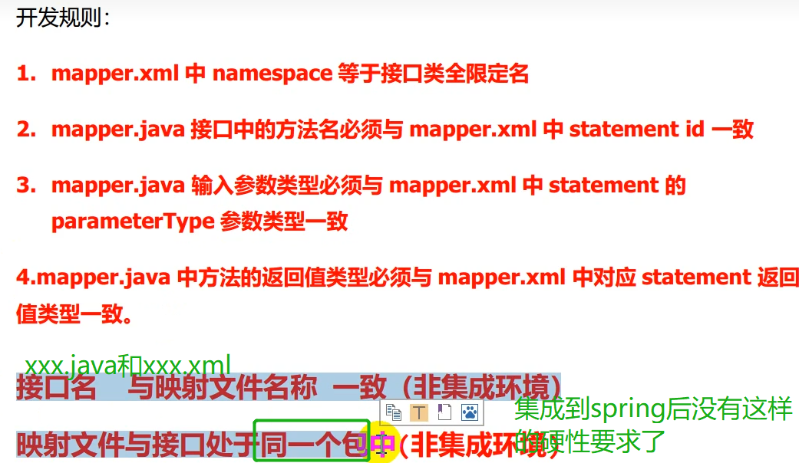

环境搭建 |  | 全局配置文件xml: environment标签设置driver类型，url，用户名，密码 mappers标签指定映射配置文件xml
测试 |  | 读取配置文件 Resources.getResourceAsStream 加载配置文件创建SqlSessionFactory new SqlSessionFactoryBuilder().build(resourceAsReader); 创建Session factory.openSession 通过Session操作数据库 处理结果 关闭Session

XML验证 |  | 通过 DTD 验证的XML是"合法"的 XML
 | XML DTD | DTD 的目的是定义 XML 文档的结构。它使用一系列合法的元素来定义文档结构。例如哪些标签是可以使用的
 | XML Schema | W3C 支持一种基于 XML 的 DTD 代替者，它名为 XML Schem

IDEA连接并操作MySQL数据库 |  | 安装MySQL 启动MySQL 创建数据库database net start mysql

插件 |  | settings-plugins: MybatisX
 |  | MyBatis-plus：又做了一层封装，让mybatis更方便 功能：java代码和xml跳转，Mapper方法自动生成xml

使用方式 | MySQL驱动类 | maven依赖：mysql-connector-java MySQL5.x的版本使用的驱动类是com.mysql.jdbc.Driver MySQL8.x的版本使用的驱动类是com.mysql.cj.jdbc.Driver
 | 注解方式 | 1.定义@Mapper interface IUserDaoAnnotation，在xml中设置mappers注册IUserDaoAnnotation，即<mapper class="com.wxy.dao.IUserDaoAnnotation"></mapper> 或者 在application主类上配置@MapperScan来扫描mapper对应的包，方法上面加@Select 2.调用，创建实例session.getMapper(IUserDaoAnnotation.class) 3.调用具体方法
 | 配置方式 | 1.添加mybatis.xml文件，environments中配置数据源以及mapper相关xml 2.定义@Mapper interface IUserDao 3.实现class UserDaoImpl implements IUserDao，实现相应方法，用SqlSessionFactory得到SqlSession，执行selectOne("com.wxy.mapper.UserMapper.queryUserByUserName"之类的操作

缓存 |  | 使用查询语句到数据库查询,每一次查询都会去访问数据库,频繁的访问数据库就会有压力,缓存就是来缓解数据库压力的,提升系统的性能
 | 一级缓存 | 一级缓存Mybatis是默认开启的,是不需要我们去管的,不过一级缓存是SqlSession级别的,在操作数据库的时候我们需要创建SqlSession对象,SqlSession自己有个结构是HashMap的缓存区,每一个SqlSession都有自己的缓存区 清空：当我们执行添加,修改,删除操作的时候mybatis会自动清空一级缓存,准确的来说是我们执行commit()事务提交的时候清空
 | 二级缓存 | 二级缓存是Mapper级别的,一个Mapper有着一个缓存区,不管几个SqlSession只要他们获取的是同一个Mapper,缓存数据就会是共享的,二级缓存需要自己手动开启 开启：xml中添加<cache/> 或者 在xml中某个标签中添加属性useCache="true" 或者 添加注解@CacheNamespace， 只能设置其中一个

传参 | parameterType | 基本数据类型：int、string、long、Date; 复杂数据类型：类（JavaBean、Integer等）和Map
 |  | java.lang.Long java.util.ArrayList
 |  | #{}与${}的区别：#{}方式能够很大程度防止sql注入(安全)，${}方式无法防止Sql注入 ${}: 解析为SQL时，将形参变量的值直接取出，直接拼接显示在SQL中 #{}: 解析为SQL时，会将形参变量的值取出，并自动给其添加引号
 |  | String和string的差异：mybatis 中 paramerter中设置 String等同于写入java.lang.String；若写入string，等同于传过来的值中所有的类型都是string，可以是List<String> 也可以是string。那么可以使用xxx.split(',')。如果使用 String 那就不行
 | 匿名参数顺序传参 | 传多个参数：employeeMapper.selectByGenderAndAge(gender,age); gender = #{param1} and age = #{param2}
 | @Param | 向sql传递单个参数,可以不使用 @Param 注解
 |  | 传递多个参数，使用 @Param 注解： @Param("gender") Short gender,@Param("age") String age where gender = #{gender} and age = #{age}
 | Map | Map params = new HashMap<>();传入参数 xml: parameterType="map" where gender = #{gender} and age = #{age} 对应map的key
 | java bean | parameterType="com.wg.demo.po.Employee" where gender = #{gender} and age = #{age} 参数的引用直接使用bean的字段
 | JSONObject | parameterType="com.alibaba.fastjson.JSONObject" where gender = #{gender} and age = #{age}
 | List、Set、Array | <foreach collection="list" open="(" separator="," close=")" item="age"> #{age} </foreach> 1.如果传入的是单参数且参数类型是一个List的时候，collection属性值为list 2.如果传入的是单参数且参数类型是一个array数组的时候，collection的属性值为array 3.如果传入的参数是多个的时候，我们就需要把它们封装成一个Map或者Object
 | 对象+集合 | <foreach collection="department.employees" open="(" separator="," close=")" item="employee"> #{employee.age} </foreach>
返回值 | resultmap | 设置自定义映射
 |  | <resultMap id="empResultMap" type="Emp"> <id property="eid" column="eid"></id> id: 设置主键的映射关系 <result property="empName" column="emp_name"></result> result：设置普通字段的映射关系 <result property="age" column="age"></result> <result property="sex" column="sex"></result> <result property="email" column="email"></result> </resultMap> property：设置映射关系中实体类中的属性名 column：设置映射关系中表中的字段名 <select id="getAllEmp" resultMap="empResultMap"> select * from t_emp </select>

 |  | 解决SQL语句拼接的痛点问题
动态SQL | if | where 1=1 //恒成立条件，没有任何影响，防止if里的and拼接到最前面导致出错 <if test='ename != null and ename != '' '> (and) ename = #{ename} </if>
 | where | 动态生成where，内容前面多余的and或者or会去掉，后面的想去掉用trim
 | trim | 属性： prefix, suffix：内容前面/后面添加指定内容 prefixOverrides, suffixOverrides：去掉指定内容
 | choose | 子标签：when, otherwise 相当于if … else if …else
 | foreach | 批量处理 delete from xx where id in ( <foreach collection='ids' item="id" separetor=","> // ids可通过@param </foreach> )
 | sql | 提取出重复出现的sql片段 可在提取出来的sql中使用 ${}传入参数
 | include | refid属性中设置<sql>的id 子标签property，属性name设置传给<sql>的参数名称，value设置值

简化单表操作 |  | 用MyBatis Generator或者mybatisplus
逆向工程 | 正向工程 | 先创建Java实体类，由框架负责根据实体类生成数据库表。Hibernate支持正向工程
 | 逆向工程 | 先创建数据库表，由框架负责根据数据库表，反向生成Java实体类、Mapper接口、Mapper映射文件
 | 生成方法 | 1.引入mybatis-generator依赖 2.创建generatorConfig.xml（文件名必须是这个），指定实体类，mapper接口，xml的输出路径，源table等信息 <context id="DB2Tables" targetRuntime="MyBatis3Simple"> targetRuntime: 执行生成的逆向工程的版本 MyBatis3Simple: 生成基本的CRUD（清新简洁版） MyBatis3: 生成带条件的CRUD（奢华尊享版） 3.生成的都是简单的对于单表的查询，Mapper从baseMapper继承。若想拓展复杂的sql，可以通过QBC风格，或者手动在xml中写sql，mapper接口中写对应方法
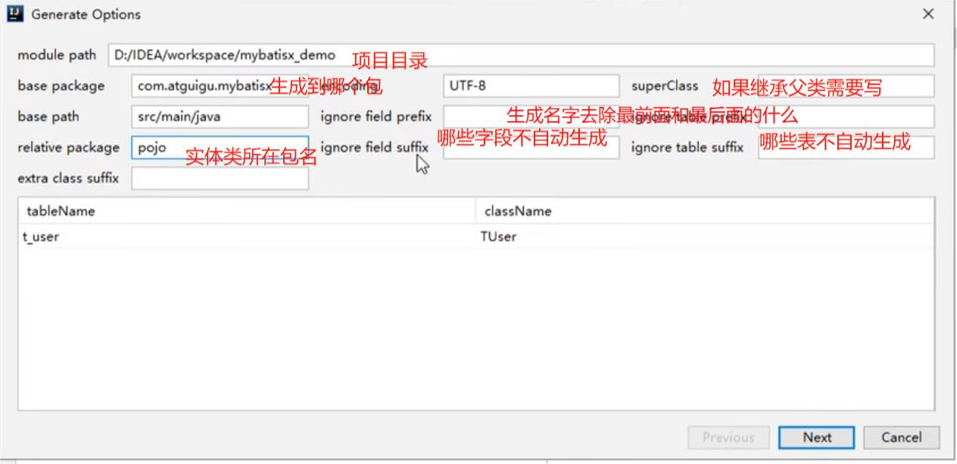
 | QBC风格 | Query By Criteria，根据标准查询。即条件都是定义好的，只需要调用像对应的方法，就可以生成标准的条件。 也就是java代码这边调用函数，自动生成sql里的各种条件
 |  | selectByExample：按条件查询，需要传入一个example对象或者null；如果传入一个null，则表示没有条件，也就是查询所有数据 example.createCriteria().xxx：创建条件对象，通过andXXX方法为SQL添加查询添加，每个条件之间是and关系 example.or().xxx：将之前添加的条件通过or拼接其他条件 updateByPrimaryKey：通过主键进行数据修改，如果某一个值为null，也会将对应的字段改为null updateByPrimaryKeySelective()：通过主键进行选择性数据修改，如果某个值为null，则不修改这个字段

MybatisX | IDEA插件 | 快速开发插件，方便在使用mybatis以及mybatis-plus开始时简化繁琐的重复操作，提高开发速率。
 |  | 1.xml跳转：点击戴蓝色头巾的小鸟即可在dao和xml文件之间跳转 2.只用在Mapper接口中写好对应方法后，按Alt+Enter选择自动生成就能自动在xml中生成对应的映射方法，再也不用担心为写错映射了！！！ 3.MybatisX直接生成相关的增删查改，idea连接到数据库，右侧选择一张表，右键选择Mybatis-Generator，生成代码用这个(easyCode插件也可试试） 4.可根据实体字段写出方法名，例如写方法名字selectNameAnd，后面自动跳出Address等字段的提示。并且Alt+Enter选择Generate Mybatis Sql，可以将该方法返回值和参数补全并且自动生成相应的SQL！！！

MybatisPlus |  | 1.无侵入：只做增强不做改变，引入它不会对现有工程产生影响，如丝般顺滑。MyBatis Generator会在工程中生成mapper接口，xml，vo等文件，plus不需要那么多文件 2.损耗小：启动即会自动注入基本的CURD，性能基本无损耗，直接面向对象操作 3.强大的 CRUD 操作：内置通用 Mapper、通用 Service，仅仅通过少量配置即可实现单表大部分 CRUD 操作，更有强大的条件构造器，满足各类使用需求 4.支持 Lambda 形式调用：通过 Lambda 表达式，方便的编写各类查询条件，无需再担心字段写错 5.支持主键自动生成：支持多达 4 种主键策略（内含分布式唯一 ID 生成器 - Sequence），可自由配置，完美解决主键问题 6.支持 ActiveRecord 模式：支持 ActiveRecord 形式调用，实体类只需继承 Model 类即可进行强大的 CRUD 操作 7.支持自定义全局通用操作：支持全局通用方法注入（ Write once, use anywhere ） 8.内置代码生成器：采用代码或者 Maven 插件可快速生成 Mapper 、 Model 、 Service 、 Controller 层代码，支持模板引擎，更有超多自定义配置等您来使用 9.内置分页插件：基于 MyBatis 物理分页，开发者无需关心具体操作，配置好插件之后，写分页等同于普通 List 查询 10.分页插件支持多种数据库：支持 MySQL、MariaDB、Oracle、DB2、H2、HSQL、SQLite、Postgre、SQLServer 等多种数据库 11.内置性能分析插件：可输出 Sql 语句以及其执行时间，建议开发测试时启用该功能，能快速揪出慢查询 12.内置全局拦截插件：提供全表 delete 、 update 操作智能分析阻断，也可自定义拦截规则，预防误操作 | 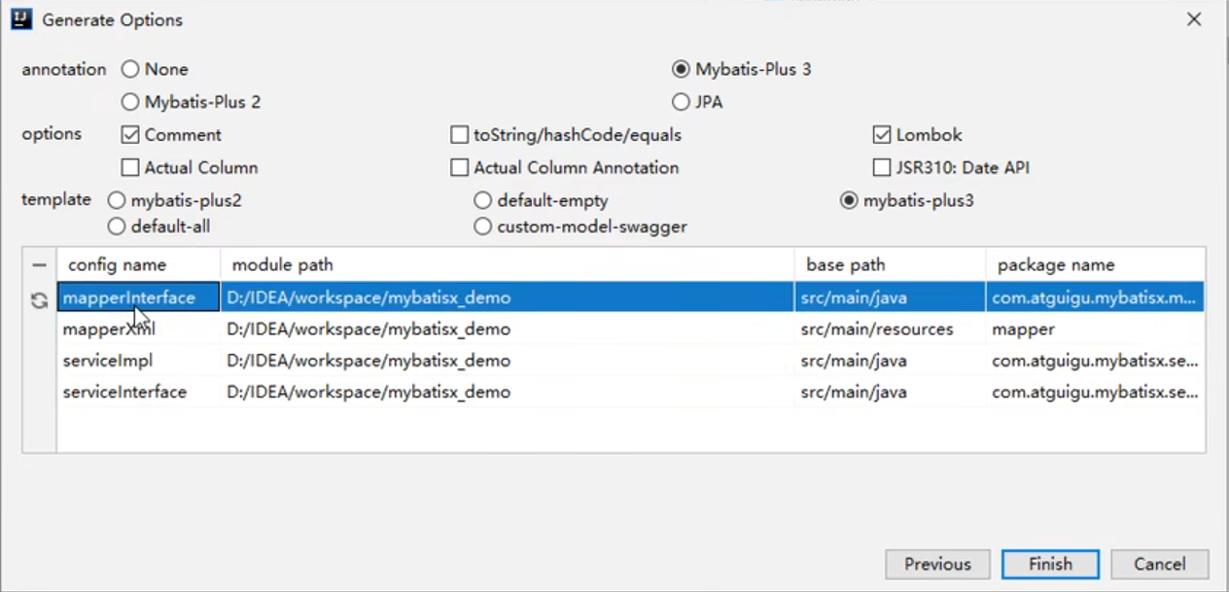
 | BaseMapper | public interface UserMapper extends BaseMapper<User> {}
 | 通用Service | MyBatis-Plus中有一个接口 IService和其实现类 ServiceImpl，封装了常见的业务层逻辑 使用的时候仅需在自己定义的Service接口中继承IService接口，在自己的实现类中实现自己的Service并继承ServiceImpl即可 例：extends ServiceImpl<PlusUserMapper, PlusUser> implements PlusUserService
 |  | public interface UserService extends IService<User> {} 在这里拓展自己想要的方法 public class UserServiceImpl extends ServiceImpl<UserMapper,User> implements UserService{}
 | TableName | 若实体类与表名需要不一致，可以在实体类类型上添加@TableName("t_user")，标识实体类对应的表
 | TableId | MyBatis-Plus在实现CRUD时，会默认将id作为主键列，并在插入数据时，默认基于雪花算法的策略生成id 若想使用其他字段作为主键列，使用@TableId将其标识为主键
 | TableField | 实体类中的属性名和表中的字段名不一致的情况使用
 | 条件构造器Wapper | Wrapper： 条件构造抽象类，最顶端父类。service中使用，相当于构造出sql语句，最终由baseMapper接收wrapper(例selectList,selectOne,selectCount) AbstractWrapper ： 用于查询条件封装，生成 sql 的 where 条件 QueryWrapper ： 查询条件封装 Wrappers.query()获得 UpdateWrapper ： Update 条件封装 AbstractLambdaWrapper ： 使用Lambda 语法 LambdaQueryWrapper ：用于Lambda语法使用的查询Wrapper Wrappers.lambdaQuery()获得 LambdaUpdateWrapper ： Lambda 更新封装Wrapper
 | 参数说明 | boolean condition：表示该条件是否加入最后生成的sql中 入参中出现的R为泛型：普通wrapper中是String（为数据库字段名）,在LambdaWrapper中是函数(例:Entity::getId,Entity为实体类,getId为字段id的getMethod) 使用普通wrapper时,入参为Map和List的均以json形式表现，例：allEq({id:1,name:"老王",age:null})
 | LambdaQueryWrapper和QueryWapper的区别 | QueryWrapper<User> wrapper = new QueryWrapper<User>() .eq(StringUtils.isNotBlank(user.getNickName()), "nick", user.getNickName()) .eq(user.getId() != null,"id", user.getId()); LambdaQueryWrapper<User> wrapper = new LambdaQueryWrapper<User>() .eq(StringUtils.isNotBlank(user.getNickName()), User::getNickName, user.getNickName()) .eq(user.getId() != null, User::getId, user.getId());
 |  | 区别 QueryWrapper 的列名匹配使用的是 “数据库中的字段名(一般是下划线规则)” LambdaQueryWrapper 的列名匹配使用的是“Lambda的语法，偏向于对象”
 |  | LambdaQueryWrapper的优点 不用写“列名”，而是使用纯java的方式，避免了拼写错误(LambdaQueryWrapper的写法如果有错，则在编译期就会报错，而QueryWrapper需要运行的时候调用该方法才会报错)
 | 删除 | 以条件构造器为参数删除:传入LambdaQueryWrapper或QueryWrapper
 | 乐观锁 | version注解 @Version private Integer version; 在配置类中添加拦截器： public MybatisPlusInterceptor mybatisPlusInterceptor(){ MybatisPlusInterceptor interceptor = new MybatisPlusInterceptor(); //添加分页插件 interceptor.addInnerInterceptor(new PaginationInnerInterceptor(DbType.MYSQL)); //添加乐观锁插件 interceptor.addInnerInterceptor(new OptimisticLockerInnerInterceptor()); return interceptor; }
 | SQL性能分析打印插件 | https://zhuanlan.zhihu.com/p/348798941
 | 多数据源 | 适用场景：单纯多库（用的表分散在多个库中）、读写分离、一主多从、混合模式 @DS("datasourceName") class xxx
 | JPA提示 | 快速实现自定义功能，写一个方法名，按alt+enter，自动生成SQL，例如 生成新增insertSelective 生成查询selectSelective、selectAgeByName

Spring MVC
MVC |  | M模型（业务模型） C控制器controller：Serlvet接收请求，响应内容，重定向/转发 V视图（用户界面）：JSP展示数据 控制器：接受用户输入，解析反馈给模型
 | DAO层 | DAO层主要是做数据持久层的工作，负责与数据库进行联络的一些任务都封装在此，DAO层的设计首先是设计DAO的接口，然后在Spring的配置文件中定义此接口的实现类，然后就可在模块中调用此接口来进行数据业务的处理，而不用关心此接口的具体实现类是哪个类，显得结构非常清晰，DAO层的数据源配置，以及有关数据库连接的参数都在Spring的配置文件中进行配置
 | Service层 | Service层主要负责业务模块的逻辑应用设计。同样是首先设计接口，再设计其实现的类，接着再Spring的配置文件中配置其实现的关联。这样我们就可以在应用中调用Service接口来进行业务处理。Service层的业务实现，具体要调用到已定义的DAO层的接口，封装Service层的业务逻辑有利于通用的业务逻辑的独立性和重复利用性，程序显得非常简洁。
 | Controller层 | Controller层负责具体的业务模块流程的控制，在此层里面要调用Serice层的接口来控制业务流程，控制的配置也同样是在Spring的配置文件里面进行，针对具体的业务流程，会有不同的控制器，我们具体的设计过程中可以将流程进行抽象归纳，设计出可以重复利用的子单元流程模块，这样不仅使程序结构变得清晰，也大大减少了代码量。
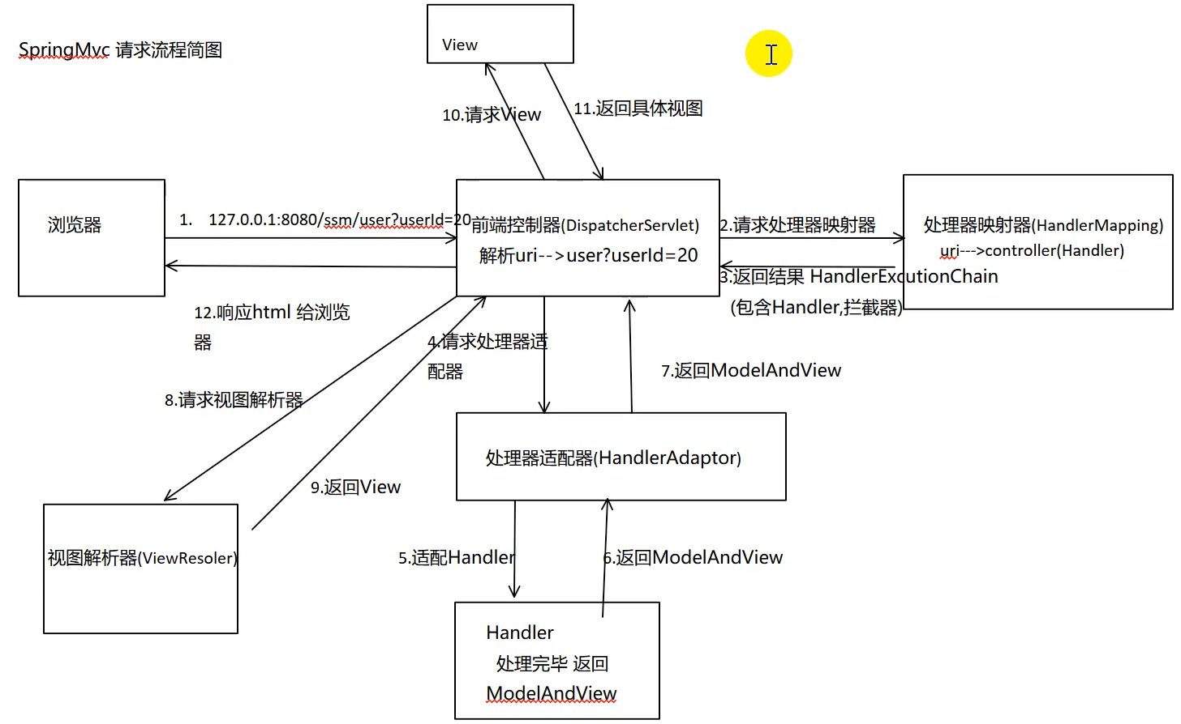

Spring MVC |  | 基于java实现了web MVC思想的轻量级web框架 约定大于配置的契约式编程，基于注解 基于Servlet
 |  | web层代码简洁，视图转发很容易 web层单元测试，不启动tomcat
 |  | 容易进行数据检验，格式化，数据绑定

handler | 处理器
adapter | 适配器
Resolver | 解析器

中心控制器 | DispatherServlet | Dispather：调度员 Spring的Web框架围绕DispatherServlet设计，作用是接收请求并将请求分发到不同的处理器
 | 处理流程 | handlerMappering处理器映射，url为xxxx/hello, 根据hello找控制器handler HandlerAdaptor根据handler的名字找对应的controller类，实现了controller接口的都会去适配一下 视图解析器ViewResolver：接收ModelAndView，解析视图名字，拼接视图路径找到对应的视图

注解 | @RequestMapping | 映射url到控制器类或者特定的处理程序方法，可用于类或方法 方法返回String，表示某个页面
 |  | 带参数方法： @RequestMapping(value = "/add/{a}/{b}", method = RequestMethod.GET) String add(@PathVariable int a, @PathVariable int b, Model model)
 |  | 或者对应GET, POST等请求有以下注解： @GetMapping @PostMapping @DeleteMapping

 | 转发 | RequestMapping返回路径加forward:/
 | 重定向 | RequestMapping返回路径加redirect:/

中文乱码问题 |  | 配置过滤器filter org.springframework.web.filter.CharacterEncodingFilter

返回json |  | jackson，fastjson，GSON
 | Jackson | Spring MVC 的默认 json 解析器便是 Jackson。 Jackson 优点很多。 Jackson 所依赖的 jar 包较少 ，简单易用。与其他 Java 的 json 的框架 Gson 等相比， Jackson 解析大的 json 文件速度比较快；Jackson 运行时占用内存比较低，性能比较好；Jackson 有灵活的 API，可以很容易进行扩展和定制。
 | @ResponseBody | 加这个注解后不会走视图解析器
 | @RestController | 相当于RequestMapping + ResponseBody @RestControllerAdvice 针对所有@RestController方法的拦截器
 |  | 解决返回中文乱码： 1.设置返回的编码：@RequestMapping(value = "/jsontest", produces = "application/json;charset=utf-8") 或者2.在springmvc-servlet.xml中添加配置
 |  | 报错NoSuchMethodError，500，把spring-webmvc依赖改到5.3以下，例如5.2.22.RELEASE

拦截器 |  | 对处理器进行预处理与后处理。是AOP思想的具体应用。
 | 实现自定义拦截器 | 1.实现HandlerInterceptor接口 2.（可选地）实现preHandle，postHandle与afterComletion方法 preHandle: return true 放行，执行下一个拦截器; false不执行下一个拦截器（在这里停掉，后面的啥都不执行 3.xml中配置拦截器 / 实现WebMvcConfigurer的addInterceptors 4.指定拦截规则，如果拦截所有，静态资源也会被拦截

Spring Boot
Spring Boot基础 |  | 简化Spring的配置 可直接使用java的main方法启动内嵌的Tomcaqt，Jetty服务器运行Spring Boot程序，不需要部署war包文件 提供约定的starter POM简化Maven配置，方便包管理 运行中应用状态的监控 内嵌Servlet容器，降低了对环境的要求，可以使用命令直接执行项目，应用可用jar包执行：java -jar 自动配置Spring、Spring MVC等开源框架 基本可以完全不使用xml，使用注解配置 适合做微服务
 |  | pom中包含了spring-boot-starter-web依赖（包含了spring MVC)用于实现http接口。官网描述：使用Spring MVC构建web应用程序，tomcat作为默认嵌入式容器；spring-boot-starter-test用于编写单元测试
 | 自动配置 | 自动配好了Tomcat 配好了Spring MVC 配好了web常见功能，比如字符编码 默认的包结构：主程序所在包下所有组件都会被默认扫描进来，想要扫其他包： 方法1.@SpringBootApplication(scanBasePackages = "") 方法2.添加配置类以及@ComponentScan注解 各种配置有默认值，在properties中可以设置
 | 最佳实践 | 引入场景依赖 starter 修改配置项 自定义加入/替换组件 @Component, @Bean

配置文件 |  | application.properties或application.yml
 | 读取 | 1.使用@Value（常用）： @Value("${Test.Name}") 2.依赖注入Environment。 创建成员变量 @Autowired private Environment env; env.getProperty("键名如Test.Nme")
 | profile | 需要部署到多个环境，配置有所不同。环境无关属性放到application.properties，相关的放到application-{profile}.properties，然后在application.properties中通过设置spring.profiles.active=profile，加载不同环境的配置

创建项目 |  | https://start.spring.io/
 |  | 在网页中设置项目名称和需要的依赖库，例如spring web，自动生成下载maven项目
 |  | IDEA进行了集成，新建spring initializer项目

自动装配 |  | spring-boot-dependencies:核心依赖在父工程中，pom.xml的parent pom.xml中定义了依赖
 | 启动器 | springboot的启动场景，会帮助导入所有依赖
 |  | 所有自动配置都是在启动时扫描并加载：spring.factories所有的自动配置类，并且要根据条件生效。只要导入了对应的starter，就有了对应的启动器，自动装配就会生效
 |  | 启动时从spring.factories获取值，将autoconfigure类导入容器（包含@Configuration和@Bean注解，在通过Condition的前提下注册Bean）

配置文件 |  | properties或yaml(更常用)
 |  | 可以对Bean注入值： person: name: wxy age: 25 birth: 1997/01/08 maps:{k1: v1, k2: v2} list: - l1 - l2

请求处理 | 注解 | PathVariable路径变量, RequestHeader获取请求头, ModelAttribute, RequestParam获取请求参数, MatrixVariable矩阵变量, CookieValue, RequestBody请求体
 | Servlet API | WebRequest, ServletRequest, MultipartRequest, HttpSession, PushBuilder, Principal, InputStream, Reader, HttpMethod, Locale, TimeZone, ZoneId
 | 复杂参数 | Map, Errors/BindingResult, Model, RedirectAttributes, ServletResponse, SessionStatus, UriComponentBuilder

视图解析与模板引擎 | 模板 | 模板的诞生是为了将显示与数据分离，模板技术多种多样，但其本质是将模板文件和数据通过模板引擎生成最终的HTML代码
 |  | 默认不支持JSP,页面渲染用thymeleaf

集成MyBatis | 添加依赖 | <groupId>org.mybatis.spring.boot</groupId> <artifactId>mybatis-spring-boot-starter</artifactId> <version>2.0.1</version> <groupId>mysql</groupId> <artifactId>mysql-connector-java</artifactId>
 | 设置属性 | application.properties中设置连接属性 注意url后添加characterEncoding=utf8&serverTimezone=UTC，时区设置在中国 以及mapper xml文件的路径：mybatis.mapper-locations=classpath:mapper/*.xml，映射包名type-aliases-package: xx.xx.xxx
 | 写sql | 创建UserMapper接口添加注解Mapper和对应的UserMapper.xml文件，注意接口名称要和映射文件的名称一致。 注意Model类要有setter和getter方法
 | 测试 | 直接使用'@Autowired注解注入UserMapper（SpringBoot启动的时候，会创建UserMapper的代理对象，所以实际上注入的是代理对象） 调用具体方法

定时任务 | Spring Task | spring-context 模块下提供的定时任务工具 使用 @EnableScheduling 注解就可以开启相关的定时任务功能 @Scheduled 注解实现定时任务 注意：默认不支持分布式。在分布式环境下，这种定时任务是不支持集群配置的，如果部署到多个节点上，各个节点之间并没有任何协调通讯机制，集群的节点之间是不会共享任务信息的，每个节点上的任务都会按时执行，导致任务的重复执行。可以使用支持分布式的定时任务调度框架，比如 Quartz、XXL-Job、Elastic Job。还可以借助 zookeeper 、 redis 等实现分布式锁来处理各个节点的协调问题。或者把所有的定时任务抽成单独的服务单独部署。
异步 |  | 开启： main的类上面加@EnableAsync 使用： 在某方法上标@Async注解，会开启一个线程池

spring-boot-starter-parent与spring-boot-dependencies区别 |  | spring-boot-starter-parent继承自spring-boot-dependencies POM 创建spring boot项目： 1.通过<parent>继承自spring-boot-starter-parent，获取最佳依赖。但由于maven单继承,再想继承别的module就不可能了，而实际开发中，用户很可能需要继承自己公司的标准parent配置，这时就需要第二种。 2.通过<dependencyManagement><dependencies><dependency><type>pom</type><scope>import</scope>实现。在dependencyManagement中使用scope=import的方式来保持依赖项管理。这种方式解决了多继承,同样也让父类中的dependency是分类,不会那么乱。

endpoint |  | Endpoint 主要是用来监控应用服务的运行状况，并集成在Mvc中提供查看接口。
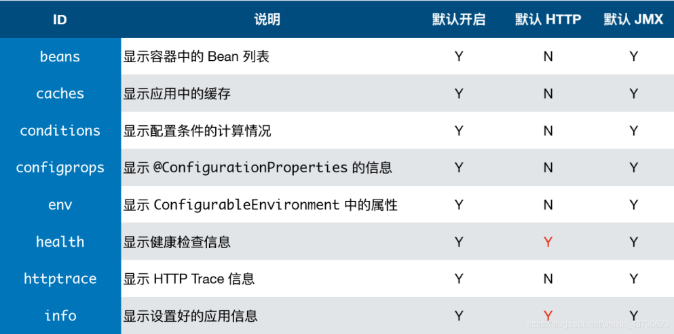

ConfigurationProperties |  | 加到一个类上(注册成了Bean的)，为他的属性绑定properties文件中的值

Spring cloud
微服务 |  | 一种架构风格，将应用构建成小服务的组合，可以通过http方式进行互通
分布式系统 |  | 由一组通过网络进行通信，为了完成共同的任务而协调工作的计算机节点组成的系统
RPC |  | 远程过程调用，是一种进程间通信方式。允许程序调用另一个地址空间（另一个计算机上）的函数/过程。 关键：同步通信、序列化/反序列化 RPC框架：dubbo，gRPC，Thrift，HSF
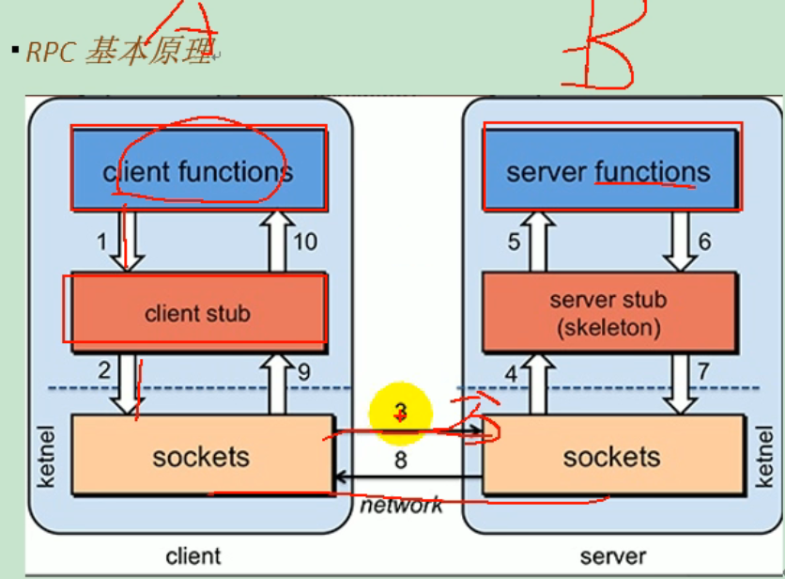
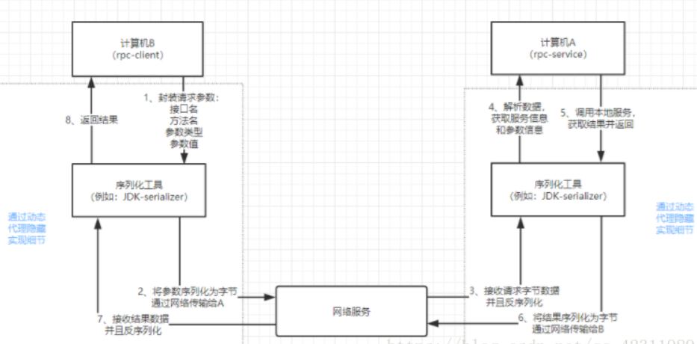

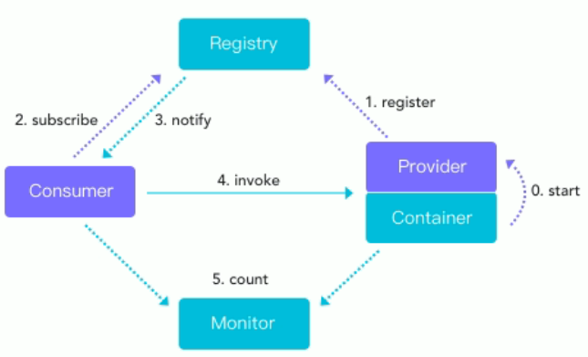
dubbo |  | 分布式服务框架，致力于提供高性能和透明化的RPC远程服务调用方案，以及SOA服务治理方案 三大核心能力：面向接口的远程方法调用，智能容错和负载均衡，以及服务自动注册和发现
zookeeper | 注册中心 | 服务注册

spring cloud |  | 基于spring boot提供了一套微服务解决方案，包括服务注册与发现，配置中心，全链路监控，服务网关，负载均衡，熔断器等组件
 | 和spring boot关系 | spring boot开发单个个体微服务 spring cloud将spring boot开发的单个微服务整合管理起来，关注全局的服务治理框架
 | 通信 | 不用RPC，用基于http的RestFul方式

常用模块 | 服务注册 | Eureka, zookeeper, Consul, Nacos
 | 服务调用 | Ribbon, Feign, LoadBalance, openFeign
 | 服务熔断降级 | Hystrix, resilience4j, Hentinel
 | 服务网关 | Zuul, gateway
 | 服务配置 | Config, Nacos
 | 服务总线 | Bus, Nacos
 | 分布式事务 | Seata

开发流程 |  | 建父工程，编辑pom。注意<packaging>pom</packaging>，<dependencyManagement> 建module子工程（微服务模块 改子工程pom 写配置文件yml 主启动+业务类

热部署 |  | 导入devtools依赖 <groupId>org.springframework.boot</groupId> <artifactId>spring-boot-devtools</artifactId>

远程调用 | RestTemplate | spring提供的用于访问Rest服务的客户端模板工具集，执行HTTP请求的同步阻塞式工具类
 |  | 传参：url,请求参数，响应被转换成都对象类型

Hystrix | 服务熔断 | 熔断机制是应对服务雪崩的一种微服务链路保护机制， 当扇出链路的某个微服务不可用或者响应时间太长时，会进行服务的降级，进而熔断该节点微服务的调用，快速返回”错误”的响应信息。当检测到该节点微服务响应正常后恢复调用链路，在SpringCloud框架机制通过Hystrix实现，Hystrix会监控微服务见调用的状况，当失败的调用到一个阈值，缺省是5秒内20次调用失败就会启动熔断机制，熔断机制的注解是@HystrixCommand
 | 服务降级 | 服务降级的处理是在客户端完成的，与服务端没有关系。 整体资源快不够用了，忍痛将某些服务先关掉，待度过难关，再回来开启。 所谓降级，就是一般是从整体符合考虑，就是当某个服务熔断之后，服务器将不再被调用，此刻客户端可以自己准备一个本地的fallback回调，返回一个缺省值，这样做，虽然服务水平下降，但好歹可用，比直接挂掉要强。

前端
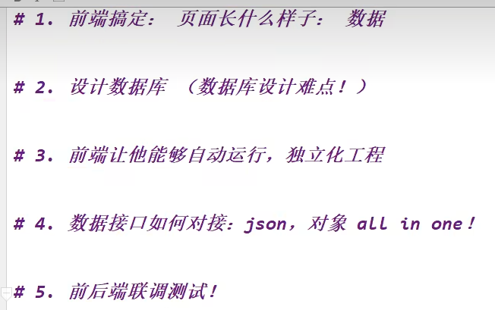
模板
框架 |  | 手动组合拼接 Bootstrap,Layui,semantic-ui

后台模板 |  | x-admin

js | this 关键字 | 在方法中，this 表示该方法所属的对象。 如果单独使用，this 表示全局对象。(在浏览器中，window 就是该全局对象为 [object Window]:) 在函数中，this 表示全局对象。 在函数中，在严格模式下，this 是未定义的(undefined)。 在事件中，this 表示接收事件的元素。 类似 call() 和 apply() 方法可以将 this 引用到任何对象。

React
React |  | 用来构建界面的JS库（数据渲染为HTML视图），操作DOM呈现页面 组件式，命令式编码 使用虚拟DOM+Diffing算法，减少与真实DOM的交互（只用渲染与之前不同的部分，效率高）
 | ES | JavaScript语言的国际标准
 | babel | 作用 ES6->ES5 jsx->js
 |  | 核心库：react.development.js 核心库要先引入 扩展库：react-dom.development.js 用来操作dom babel.min.js
 | Node.js | 学习React要安装nodejs，主要的原因不是React依赖nodejs，而是webpack在执行打包压缩的时候依赖nodejs Node.js 是运行在服务端的 JavaScript，是一个基于Chrome JavaScript 运行时建立的一个平台。简单说，Node.js是JavaScript的运行环境 npm：(node package manager)node包管理器，主要管理node包安装，卸载、更新、查看、搜索和发布。将开发者从繁琐的包管理工作(版本、依赖)中解放出来。nodejs已经集成了npm，所以安装nodejs的时候npm也一并安装好了 webpack：webpack is a module bundler(webpack就是一个模块打包机)。它就是分析你当前项目的结构把项目中用的浏览器不能理解的东西(SCSS , jade, Typescript等)，按照合适的方式打包并把它翻译成浏览器可以理解的 css和js。
 | VS Code插件 | 1.Simple React Snippets react快捷键插件 2.Path Intellisense 智能获取路径插件 3.Live Server 本地服务器插件 4.ESLint JavaScript和JSX检查工具。可用于检查语法错误规范代码 5.Chinese(Simplified) Language Pack for Visual Studio 中文汉化插件 6.Debugger for Chrome，可以支持使用chrome内核debug
jsx |  | JavaScript XML,js基础上提出了一些新东西。JS + XML本质是React.createElement(component, props, ...children)方法的语法糖 浏览器不能直接解析JSX代码, 需要babel转译为纯JS代码才能运行，要加上type="text/babel", 声明需要babel来处理 例： const element = <h1>Hello, world!</h1>; var arr = [ <h1>菜鸟教程</h1>, <h2>学的不仅是技术，更是梦想！</h2>, ];
 |  | 1.多个标签，用()包含 2.标签中加入js表达式用{} 3.样式类名用className，不用class 4.style属性用{{key:value}}方式写 5.只能有一个根标签 6.标签必须闭合 7.标签首字母：大写:渲染对应组件；小写：转为html中同名元素
虚拟dom | 创建 | 1.纯JS方式(一般不用) const VDOM = React.createElement(标签名,标签属性{id:'xx'},标签体内容) 2.JSX方式 const element = <h1>Hello, world!</h1>;
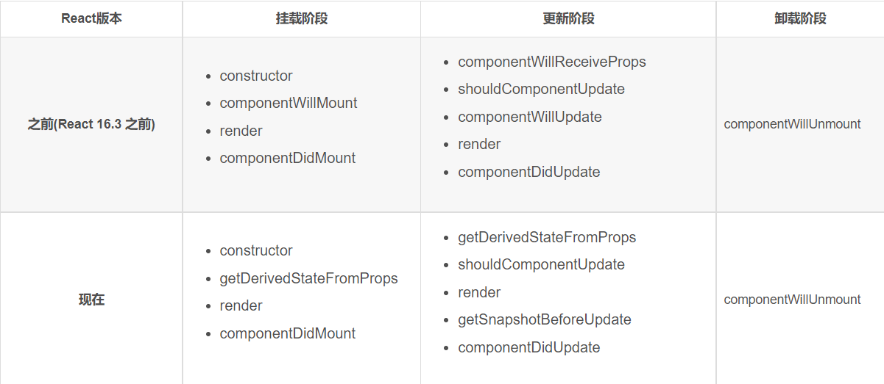
 |  | 本质是object对象 虚拟DOM对象最终都会被React转换为真实的DOM。编码时基本只需要操作react的虚拟DOM相关数据, react会转换为真实DOM更新界面
 | 使用React开发者工具调试 | chrome插件： React Developer Tools F12中会多出components和profiler，查看有哪些组件，性能信息

模块 |  | 一个js文件，可以用来复用
 |  | 用来实现局部功能效果的代码和资源的集合(html/css/js/image等等)
 | 渲染流程 | 1.React内部会创建组件实例对象 2.调用render()得到虚拟DOM, 并解析为真实DOM ReactDOM.render(<Demo/>,document.getElementById('test')) 3.插入到指定的页面元素内部
组件 | 函数定义组件 | function HelloMessage(props可选) { return <h1>Hello World!</h1>; }
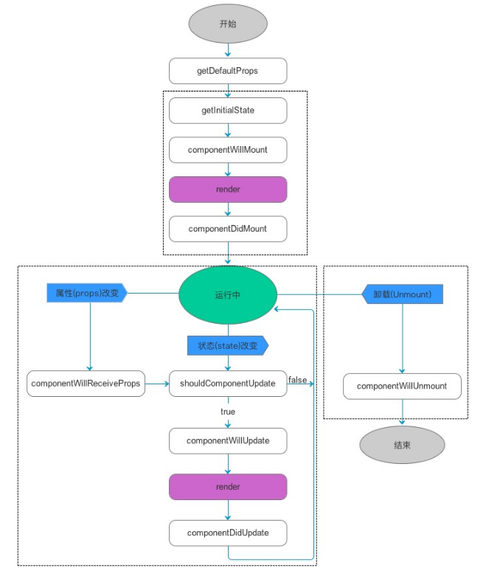
 | ES6 class定义组件 | 适用于复杂组件定义，继承React.Component class Welcome extends React.Component { render() { return <h1>Hello World!</h1>; } }
 |  | 构造器： 适用于1.通过this.state赋值初始化内部state；2.为事件处理函数绑定实例（this.changeWeather = this.changeWeather.bind(this)） constructor(props){ super(props) }
 | 用户自定义组件 | const element = <HelloMessage /> 原生 HTML 元素名以小写字母开头，而自定义的 React 类名以大写字母开头，比如 HelloMessage 不能写成 helloMessage
 | 向组件传参 | 使用 this.props 对象 function HelloMessage(props) { return <h1>Hello {props.name}!</h1>; } 在添加属性时， class 属性需要写成 className ，for 属性需要写成 htmlFor ，这是因为 class 和 for 是 JavaScript 的保留字。
 | 复合组件 | 创建多个组件来合成一个组件
 | 渲染组件 | ReactDOM.render(<函数/类名 />, document.getElementById('example') );
组件关系与通信 | 父子组件 | 用props通信
 | 兄弟组件 | 非嵌套组件 通信：消息订阅-发布(pubs-sub,event)、集中式管理(redux, dva)
 | 祖孙组件 | 跨级组件 通信：消息订阅-发布、集中式管理、conText(生产者消费者模式，开发用的少，封装插件用的多）
 | pubsub | PubSub.publish("my topic","111") var token = PubSub.subscribe("my topic", func) // token可以在后面PubSub.unsubscribe取消订阅，传token func(msg, data)
 | redux | 用来做状态管理的JS库，用于集中式管理react应用中多个组件共享的状态

状态state | 设置 | 通过更新组件的state来更新对应的页面显示(重新渲染组件)，使用户界面和数据保持一致 class Clock extends React.Component { constructor(props) { super(props); this.state = {date: new Date()}; } render(){ xxxthis.statexxx }
 | 更新 | 不能用=直接进行更改，React不认 使用：this.setState({isHot:!isHot}) //严重注意：状态必须通过setState进行更新,且更新是一种合并，不是替换（其他属性不丢失）。
 | 事件绑定 | 构造器中： this.changeWeather = this.changeWeather.bind(this) // 把changeWeather函数中的this变为实例对象，函数.bind(对象)返回值为函数 render方法中：<h1 onClick={this.changeWeather（注意写函数名，不写括号；是直接调用，不是实例调用，并且类中方法默认开启局部严格模式，所以方法内的this为undefied，不是该类实例对象）} //注意原生为onclick，都是小写，React为大写
 | 简化 | 可以省略掉大量bind 直接state = {xxx} 不用写构造器 changeWeather = ()=>{ xxx } // ()=>会找外层的this做它的this ()=>{ xxx }快捷键df
props | properties的简写 | 组件标签的所有属性都保存在props中 用于：1.通过标签属性从组件外向组件内传递变化的数据 2.注意: 组件内部不要修改props数据
 | 使用 | 类中使用props: this.props.name 外界传入属性值：<Person name=''/> 或者 const data = {xxx} <Person {...data}/> (…运算符可以展开数组，拼接数组[…arr1,…arr2]
 | 传入类型限制 | //对标签属性进行类型、必要性的限制 Person.propTypes = { name:PropTypes.string.isRequired, //.isRequired限制name必传，且为字符串 sex:PropTypes.string,//限制sex为字符串 age:PropTypes.number,//限制age为数值 speak:PropTypes.func,//限制speak为函数 } //指定默认标签属性值 Person.defaultProps = { sex:'男',//sex默认值为男 age:18 //age默认值为18 } | 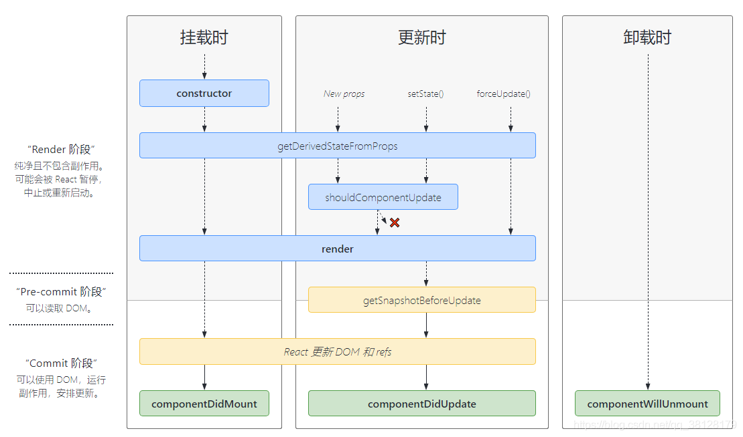
 | 简化写法 | 把类型限制直接在类里定义： static propTypes = { xxx } static defaultProps = { xxx }
 | 函数中传入props | function Person (props){ const {name,age,sex} = props
props和state区别 |  | props是传递给组件的（类似于函数的形参），而state是在组件内部被组件自己管理的（类似于在一个函数内声明的变量）。 state是组件自己管理数据，控制自己的状态，可变；props是外部传入的数据参数，不可变。

 |  | 不要过多使用ref
refs | string类型（过时） | 组件内render的标签可用ref属性标识自己（ref="input1", 而不是用id），但不推荐用字符串形式，因为效率较低 this.refs可以收集所有标签的ref，使用： 在某函数中，this.refs.input1或const {input1}=this.refs获取到相应标签
 | 回调函数 | <input ref={c => this.input1 = c } 。。。。。 ref设置为回调函数，组件被挂载后，回调函数被立即执行，回调函数的参数为该组件的具体实例 lambda省略了()和{}，传入的c为该标签本身 使用：const {input2} = this
 | createRef
事件处理 |  | 封装一层变为了大写，而不是原生DOM事件，为了更好的兼容性： onclick->onClick 事件处理是委托给最外层的节点——为了高效 传入一个函数作为事件处理函数: <button onClick={activateLasers}>

高阶函数 |  | 某函数接收的参数是一个函数，或者返回值是一个函数 常见的高阶函数有：Promise、setTimeout、arr.map()、arr.forEach()等等
 |  | 函数的柯里化：通过函数调用继续返回函数的方式，实现多次接收参数最后统一处理的函数编码形式。 function sum(a){ return(b)=>{ return (c)=>{ return a+b+c } } }

生命周期 |  | v16之后是新的流程
 | constructor | constructor()中完成了React数据的初始化，它接受两个参数：props和context，当想在函数内部使用这两个参数时，需使用super()传入这两个参数。如果没有初始化状态（state），并且没有绑定方法，通常不需要为 React 组件实现一个构造函数。
 |  | 1.只要使用了constructor()就必须写super()，否则会导致this指向错误。 2.不需要在构造函数中调用 setState()，只需将初始状态设置给 this.state 即可 。 React 构造函数通常只用于两个目的：通过分配一个对象到this.state来初始化本地state ; 将事件处理程序方法绑定到实例

import与export | ES6模块化 | 每一个模块只加载一次， 每一个JS只执行一次， 如果下次再去加载同目录下同文件，直接从内存中读取。 一个模块就是一个单例，或者说就是一个对象； 每一个模块内声明的变量都是局部变量， 不会污染全局作用域 模块内部的变量或者函数可以通过export导出 一个模块可以导入别的模块
 | export和export default的区别 | export与export default均可用于导出常量、函数、文件、模块 可以在其它文件或模块中通过import+(常量 | 函数 | 文件 | 模块)名的方式，将其导入，以便能够对其进行使用 在一个文件或模块中，export、import可以有多个，export default仅有一个 通过export方式导出，在导入时要加{ }，export default则不需要

React ajax |  | 1.React本身只关注于界面, 并不包含发送ajax请求的代码 2.前端应用需要通过ajax请求与后台进行交互(json数据) 3.react应用中需要集成第三方ajax库(或自己封装)
 | 常用的ajax请求库 | 1. jQuery: 比较重, 如果需要另外引入不建议使用 2.axios: 轻量级, 建议使用 1)封装XmlHttpRequest对象的ajax 2)promise风格 3)可以用在浏览器端和node服务器端
 | fetch | 基于Promise 该函数前面加async const response= await fetch(`/api1/search/users2?q=${keyWord}`) const data = await response.json() //返回的response是Promise实例

SPA |  | 1. 单页Web应用（single page web application，SPA）。 2. 整个应用只有一个完整的页面。 3. 点击页面中的链接不会刷新页面，只会做页面的局部更新。 4. 数据都需要通过ajax请求获取, 并在前端异步展现。
路由 |  | react-router-dom：react的一个插件库，用来实现SPA应用，react的项目基本都会用到此库 1. 一个路由就是一个映射关系(key:value) 2. key为路径, value可能是function或component
 | 后端路由 | 1)理解：key是某个url， value是function, 用来处理客户端提交的请求。 2)注册路由： router.get(path, function(req, res)) 3)工作过程：当node接收到一个请求时, 根据请求路径找到匹配的路由, 调用路由中的函数来处理请求, 返回响应数据
 | 前端路由 | 1)浏览器端路由，value是component，用于展示页面内容。 2)注册路由: <Route path="/test" component={Test}> 3)工作过程：当浏览器的path变为/test时, 当前路由组件就会变为Test组件
 | 内置组件 | 1. <BrowserRouter>：在<App>外层包裹 2. <HashRouter>：在<App>外层包裹 3. <Route>： 展示区进行路径匹配，指明跳转的组件 4. <Redirect> 5. <Link>： 导航区a标签变为Link 6. <NavLink>：点击时高亮 7. <Switch>

hooks |  | 用来加强函数组件，完全不使用"类"，就能写出一个全功能的组件。因为只实现简单的组件，用类较重 React Hooks 的意思是，组件尽量写成纯函数，如果需要外部功能和副作用，就用钩子把外部代码"钩"进来。所有的钩子都是为函数引入外部功能，所以 React 约定，钩子一律使用use前缀命名，便于识别。你要使用 xxx 功能，钩子就命名为 usexxx。最常用的：useState()，useContext()，useReducer()，useEffect()
 | useState() | const {count, setCount] = React.useState(0) 变量 设置值的函数 初始值 第一次会调用，初始化count为0，之后不会。setCount函数传值或者函数
 | useEffect | 在函数组件中使用生命周期钩子。Effect Hook 可以让你在函数组件中执行副作用操作(用于模拟类组件中的生命周期钩子)
 |  | useEffect(() => { // 在此可以执行任何带副作用操作 return () => { // 在组件卸载前执行 // 相当于willunmount， 在此做一些收尾工作, 比如清除定时器/取消订阅等 } }, [stateValue]) // 如果添加[]参数, 相当于didmount，回调函数只会在第一次render()后执行。不写[]参数相当于didmount+didupdate
 |  | 可以把 useEffect Hook 看做如下三个函数的组合 componentDidMount() componentDidUpdate() componentWillUnmount()
 | useRef | (1). Ref Hook可以在函数组件中存储/查找组件内的标签或任意其它数据 (2). 语法: const refContainer = useRef() (3). 作用:保存标签对象,功能与React.createRef()一样
 |  | const myRef = React.useRef() <xxx ref={myRef}/>
Fragment |  | 可代替div作为根标签，有一个key属性可用于遍历

脚手架 |  | 1. xxx脚手架: 用来帮助程序员快速创建一个基于xxx库的模板项目 1. 包含了所有需要的配置（语法检查、jsx编译、devServer…） 2. 下载好了所有相关的依赖 3. 可以直接运行一个简单效果 2. react提供了一个用于创建react项目的脚手架库: create-react-app 3. 项目的整体技术架构为: react + webpack + es6 + eslint 4. 使用脚手架开发的项目的特点: 模块化, 组件化, 工程化

环境 |  | NodeJS VS Code
 | VS Code插件 | 安装ES7+ React/Redux/React-Native snippets插件
 | 快捷键 | rcc 快速创建类组件 rfc 快速创建函数式组件

redux

SpringBatch
 |  | 批处理框架,提供了大量可重用的组件,包括了日志、追踪、事务、任务作业统计、任务重启、跳过、重复、资源管理

批处理应用特点 |  | 数据量大，从数万到数百万甚至上亿不等； 整个过程全部自动化，并预留一定接口进行自定义配置； 通常是周期性运行，比如按日、周、月运行； 对数据处理的准确性要求高，并且需要容错机制、回滚机制、完善的日志监控等。

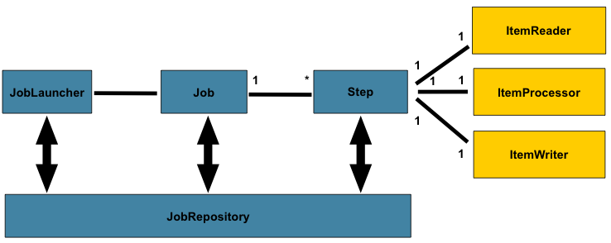
核心功能 |  | 事务管理 基于块的处理过程 声明式的输入/输出操作 启动、终止、重启任务 重试/跳过任务 基于Web的管理员接口

结构 |  | SpringBatch，作为一个 Spring 组件，通过使用 Spring 的依赖注入(Dependency Injection) 来提供处理批处理的功能。
 | 基本层级结构 | Spring Batch的基本层级结构： 首先，Spring Batch运行的基本单位是一个Job，一个Job就做一件批处理的事情。 一个Job包含很多Step，step就是每个job要执行的单个步骤。 Step里面，会有Tasklet，Tasklet是一个任务单元，它是属于可以重复利用的东西。 然后是Chunk，chunk就是数据块，你需要定义多大的数据量是一个chunk。 Chunk里面就是不断循环的一个流程，读数据，处理数据，然后写数据。Spring Batch会不断的循环这个流程，直到批处理数据完成

核心概念 | JobLauncher | 任务启动器：通过它启动任务，可以理解为程序的入口。启动指定了JobParameters的Job
 | JobRegistry | 通过job的名字找到对应的job
 | Job | 任务/作业：一个具体的任务。 实现类主要有两种类型的job，一个是simplejob，另一个是flowjob。 其他：JobInstance作业实例，只记录id和name，用于标识job; JobParameters包含一组用于启动批处理作业的参数，它可以在运行期间用于识别或甚至用作参考数据，JobParametersBuilder。 JobExecution:指的是单次尝试运行一个我们定义好的Job的代码层面的概念（jobid,name，起始终止时间，运行状态。。。） 通过JobBuilderFactory实例创建Bean（将作业存储库注入到每个Job中），使用next指向下一个step
 | Step | 步骤：一个具体的执行步骤，一个Job中可以有多个Step。 StepBuilderFactory 将作业存储库和事务管理器注入到每个Step中
 | JobRepository | 存储关于配置和执行的Job的元数据，启动批处理作业的参数，在任务执行的时候，需要用它来记录任务状态信息
 | flow | 多个step的集合，可以被多个Job复用，由flowBuilder创建；
 | split | 实现并发执行
 | JobLauncherTestUtils | 用于测试批处理作业
 | Item Reader | 读数据的抽象。支持读入非常丰富的数据源，包括各种类型的数据库，文件，数据流
 | Item Writer | 写数据的抽象，为每一个step提供数据写出的功能。可以一次写一条数据，也可以一次写一个chunk的数据。 对于读入的数据是不能做任何操作
 | Item Processor | 对项目的业务逻辑处理的一个抽象
 | chunk | 由于一次batch的任务可能会有很多的数据读写操作，一条一条的处理并向数据库提交的话效率不高，spring batch提供了chunk这个概念，我们可以设定一个chunk size，spring batch将一条一条处理数据，但不提交到数据库，只有当处理的数据数量达到chunk size设定的值得时候，才一起commit
 | skip策略和失败处理 | skipLimit：设定一个我们允许的这个step可以跳过的异常数量，假如我们设定为10，则当这个step运行时，只要出现的异常数目不超过10，整个step都不会fail。注意，若不设定skipLimit，则其默认值是0.
 |  | skip：指定可以跳过的异常
 |  | noSkip：出现这个异常不跳过
 | Retry | 失败之后可以重试，你同样需要设置重试的次数。 同样可以分别给reader，writer等设置retry机制。 如果同时设置了retry和skip，会先重试所有次数，然后再skip

